BM 01
Contratada: | FELIPE & SOUZA CONSTRUÇÕES (Rua eng. Antonio Goncalves Soares n° 135 LUZIA ARACAJU-SE CNPJ : 38.015.219/0001-37) |  |  |  |  |  |  |  |  |  |  |  |  |  |  Marca da contratada
Contratante: | PREFEITURA DE SÃO CRISTOVÃO
Objeto: | REVITALIZAÇÃO DA PRAÇA ALAMEDA DAS ARVORES DO BAIRRO EDUARDO GOMES
Contrato: | Nº 040/2025 | BM: | 01 | Período: | 06/10/2025 a 04/11/2025 |  |  |  |  | Data da medição: |  | 2025-11-04 | Revisão: | 2025-11-12
Boletim de medição (RECURSO ESTADUAL)
ITEM | DESCRIÇÃO | UN | QUANTIDADE |  |  |  |  | PREÇO UNITÁRIO | VALOR |  |  |  |  | PERCENTUAL
 |  |  | CONTRATADO | ACUMULADO ANTERIOR | DO PERÍODO | ACUMULADO ATÉ PERÍODO | SALDO À MEDIR |  | CONTRATADO | ACUMULADO ANTERIOR | DO PERÍODO | ACUMULADO ATÉ PERÍODO | SALDO À MEDIR | (%) DO PERÍODO | (%) ACUMULADO | (%) À MEDIR
#REF! | #REF! |  |  |  |  |  |  |  | R$ 21,029.64 | R$ - | R$ 6,910.28 | R$ 6,910.28 | R$ 14,119.80 | 32.86% | 32.86% | 67.14%
#REF! | #REF! |  |  |  |  |  |  |  | R$ 7,985.30 | R$ - | R$ 310.73 | R$ 310.73 | R$ 7,673.83 | 3.89% | 3.89% | 96.10%
01.01.001 | Mestre de obras com encargos complementares | h | 98.28 | 0 | 4.91 | 4.914 | 93.365438297 | R$ 46.73 | R$ 4,592.60 | R$ - | R$ 229.63 | R$ 229.63 | R$ 4,362.97 | 5.00% | 5.00% | 95.00% | R$ 4,362.97 | R$ 311.16
01.01.002 | Engenheiro civil de obra junior com encargos complementares | h | 15.85 | 0 | 0.79 | 0.79 | 15.061522306 | R$ 103.59 | R$ 1,642.06 | R$ - | R$ 81.10 | R$ 81.10 | R$ 1,560.22 | 4.94% | 4.94% | 95.02% | R$ 1,560.22 | R$ 229.63
01.01.003 | Vigia diurno com encargos complementares | h | 99.64 | 0 | - | 0 | 99.638140209 | R$ 17.57 | R$ 1,750.64 | R$ - | R$ - | R$ - | R$ 1,750.64 | 0.00% | 0.00% | 100.00% | R$ 1,750.64 | -R$ 187,382.43
01.02 | MOBILIZAÇÃO/DESMOBILIZAÇÃO |  |  |  |  |  |  |  | R$ 22.30 | R$ - | R$ - | R$ - | R$ 22.30 | 0.00% | 0.00% | 100.00% | R$ - | R$ -
01.02.001 | Transporte com caminhão carroceria 9t, em via urbana pavimentada, dmt até 30km (unidade: txkm). af_07/2020 | txkm | 10.00 | 0 | - | 0 | 10 | R$ 2.23 | R$ 22.30 | R$ - | R$ - | R$ - | R$ 22.30 | 0.00% | 0.00% | 100.00% | R$ 22.30 | R$ -
01.03 | SERVIÇOS GERAIS |  |  |  |  |  |  |  | R$ 13,022.04 | R$ - | R$ 6,598.55 | R$ 6,598.55 | R$ 6,423.67 | 50.67% | 50.67% | 49.33% | R$ - | R$ -
01.03.001 | Barracão para Obras de Médio Porte Reaproveitamento 2 vezes | m2 | - | 0 | - | 0 | 0 | R$ 218.19 | R$ 0.00 | R$ - | R$ - | R$ - | R$ - | #DIV/0! | #DIV/0! | #DIV/0! | R$ - | R$ 6,598.55
01.03.002 | Tapume de proteção em tela de polietileno h=1,20 com bloco de concreto | m | 454.68 | 0 | 230.39 | 230.39 | 224.29 | R$ 28.64 | R$ 13,022.04 | R$ - | R$ 6,598.55 | R$ 6,598.55 | R$ 6,423.67 | 50.67% | 50.67% | 49.33% | R$ 6,423.67 | R$ -
2 | PRAÇA ALAMEDA - SEÇÃO 01 |  |  |  |  |  |  |  | R$ 81,793.26 | R$ - | R$ - | R$ - | R$ 81,793.26 | 0.00% | 0.00% | 100.00% | R$ - | R$ 6,598.55
02.01 | PAVIMENTAÇÃO |  |  |  |  |  |  |  | R$ 5,404.35 | R$ - | R$ - | R$ - | R$ 5,404.35 | 0.00% | 0.00% | 100.00% | R$ - | R$ -
02.01.005 | Acabamento de superfície de piso de concreto com polimento mecânico com acabadora simples - Rev 02 | m2 | 1,197.84 | 0 | - | 0 | 1197.84 | R$ 3.97 | R$ 4,755.42 | R$ - | R$ - | R$ - | R$ 4,755.42 | 0.00% | 0.00% | 100.00% | R$ 4,755.42 | R$ -
02.01.012 | Pintura de meio-fio com tinta branca a base de cal (caiação). af_05/2021 | m | 432.62 | 0 | - | 0 | 432.62 | R$ 1.50 | R$ 648.93 | R$ - | R$ - | R$ - | R$ 648.93 | 0.00% | 0.00% | 100.00% | R$ 648.93 | R$ -
02.02 | PAISAGISMO |  |  |  |  |  |  |  | R$ 13,406.97 | R$ - | R$ - | R$ - | R$ 13,406.97 | 0.00% | 0.00% | 100.00% | R$ - | R$ -
02.02.001 | Grama nativa capim de burro ou batatais, em placas, fornecimento e plantio | m2 | 590.43 | 0 | - | 0 | 590.43 | R$ 17.91 | R$ 10,574.60 | R$ - | R$ - | R$ - | R$ 10,574.60 | 0.00% | 0.00% | 100.00% | R$ 10,574.60 | R$ -
02.02.002 | Planta -ACEROLEIRA (malpighia emarginata), fornecimento e plantio | un | 3.00 | 0 | - | 0 | 3 | R$ 97.98 | R$ 293.94 | R$ - | R$ - | R$ - | R$ 293.94 | 0.00% | 0.00% | 100.00% | R$ 293.94 | R$ -
02.02.003 | Planta - Chuva de ouro (cassia ferruginea), fornecimento e plantio | un | 4.00 | 0 | - | 0 | 4 | R$ 95.97 | R$ 383.88 | R$ - | R$ - | R$ - | R$ 383.88 | 0.00% | 0.00% | 100.00% | R$ 383.88 | R$ -
02.02.004 | Planta -goiabeira (psidium guajava), fornecimento e plantio | un | 3.00 | 0 | - | 0 | 3 | R$ 103.66 | R$ 310.98 | R$ - | R$ - | R$ - | R$ 310.98 | 0.00% | 0.00% | 100.00% | R$ 310.98 | R$ -
02.02.005 | Planta - Ipê amarelo (tabebuia chrysotricha) h=1,00m, fornecimento e plantio | un | 1.00 | 0 | - | 0 | 1 | R$ 95.75 | R$ 95.75 | R$ - | R$ - | R$ - | R$ 95.75 | 0.00% | 0.00% | 100.00% | R$ 95.75 | R$ -
02.02.006 | Planta -ipe rosa (tabebuia impetiginosa), fornecimento e plantio | un | 1.00 | 0 | - | 0 | 1 | R$ 212.31 | R$ 212.31 | R$ - | R$ - | R$ - | R$ 212.31 | 0.00% | 0.00% | 100.00% | R$ 212.31 | R$ -
02.02.007 | Planta -ipe branco (tabebuia roseoalba), fornecimento e plantio, h=3,50m | un | 1.00 | 0 | - | 0 | 1 | R$ 212.31 | R$ 212.31 | R$ - | R$ - | R$ - | R$ 212.31 | 0.00% | 0.00% | 100.00% | R$ 212.31 | R$ -
02.02.008 | Planta - Ixora amarela (ixora coccinea yellow), fornecimento e plantio | un | 2.00 | 0 | - | 0 | 2 | R$ 20.00 | R$ 40.00 | R$ - | R$ - | R$ - | R$ 40.00 | 0.00% | 0.00% | 100.00% | R$ 40.00 | R$ -
02.02.009 | Planta - Agave azul (agave americana), fornecimento e plantio | un | 10.00 | 0 | - | 0 | 10 | R$ 128.32 | R$ 1,283.20 | R$ - | R$ - | R$ - | R$ 1,283.20 | 0.00% | 0.00% | 100.00% | R$ 1,283.20 | R$ -
02.03 | MOBILIÁRIO URBANO |  |  | 0 | 0 | 0 | 0 |  | R$ 23,301.07 | R$ - | R$ - | R$ - | R$ 23,301.07 | 0.00% | 0.00% | 100.00% | R$ - | R$ -
02.03.001 | Balanço 3 lugares em aço industrial ou madeira, Sergipark ou similar | un | 1.00 | 0 | - | 0 | 1 | R$ 2,422.65 | R$ 2,422.65 | R$ - | R$ - | R$ - | R$ 2,422.65 | 0.00% | 0.00% | 100.00% | R$ 2,422.65 | R$ -
02.03.002 | Brinquedo - Escada de Cilindros | un | 1.00 | 0 | - | 0 | 1 | R$ 3,584.01 | R$ 3,584.01 | R$ - | R$ - | R$ - | R$ 3,584.01 | 0.00% | 0.00% | 100.00% | R$ 3,584.01 | R$ -
02.03.003 | Equipamento de ginástica - rotação diagonal duplo - galvanizado - Rev 01 | un | 1.00 | 0 | - | 0 | 1 | R$ 2,133.66 | R$ 2,133.66 | R$ - | R$ - | R$ - | R$ 2,133.66 | 0.00% | 0.00% | 100.00% | R$ 2,133.66 | R$ -
02.03.004 | Brinquedo - Play Aventura, modelo M-205, da Lúdico Brinquedos Inteligentes ou similar - fornecimento e montagem | un | 1.00 | 0 | - | 0 | 1 | R$ 10,465.44 | R$ 10,465.44 | R$ - | R$ - | R$ - | R$ 10,465.44 | 0.00% | 0.00% | 100.00% | R$ 10,465.44 | R$ -
02.03.005 | Lixeira em fibra de vidro, com capacidade 20l cada, com tampa vai e vem | un | 3.00 | 0 | - | 0 | 3 | R$ 398.51 | R$ 1,195.53 | R$ - | R$ - | R$ - | R$ 1,195.53 | 0.00% | 0.00% | 100.00% | R$ 1,195.53 | R$ -
02.03.006 | Banco em madeira plastica 2,0m - ecologica | un | 1.00 | 0 | - | 0 | 1 | R$ 625.82 | R$ 625.82 | R$ - | R$ - | R$ - | R$ 625.82 | 0.00% | 0.00% | 100.00% | R$ 625.82 | R$ -
02.03.007 | LONGARINA EXISTENTE |  |  |  |  |  |  |  | R$ 2,873.96 | R$ - | R$ - | R$ - | R$ 2,873.96 | 0.00% | 0.00% | 100.00% | R$ - | R$ -
02.03.007.001 | Chapisco aplicado em alvenarias e estruturas de concreto internas, com colher de pedreiro. argamassa traço 1:3 com preparo em betoneira 400l. af_10/2022 | m2 | 13.79 |  | - |  | 13.79 | R$ 4.87 | R$ 67.16 | R$ - | R$ - | R$ - | R$ 67.16 | 0.00% | 0.00% | 100.00% | R$ 67.16 | R$ -
02.03.007.002 | Massa única, em argamassa traço 1:2:8, preparo mecânico, aplicada manualmente em paredes internas de ambientes com área entre 5m² e 10m², e = 10mm, com taliscas. af_03/2024 | m2 | 13.79 | 0 | - | 0 | 13.79 | R$ 29.67 | R$ 409.15 | R$ - | R$ - | R$ - | R$ 409.15 | 0.00% | 0.00% | 100.00% | R$ 409.15 | R$ -
02.03.007.003 | Tampo pré-moldado em concreto para bancos | m3 | 0.81 | 0 | - | 0 | 0.81 | R$ 2,808.04 | R$ 2,274.51 | R$ - | R$ - | R$ - | R$ 2,274.51 | 0.00% | 0.00% | 100.00% | R$ 2,274.51 | R$ -
02.03.007.004 | Pintura p/ piso c/ aplicação de 2 demãos tinta novacor, cores cerâmica, concreto, verde ou azul - aplicação c/ rôlo - R1 | m2 | 13.79 | 0 | - | 0 | 13.79 | R$ 8.93 | R$ 123.14 | R$ - | R$ - | R$ - | R$ 123.14 | 0.00% | 0.00% | 100.00% | R$ 123.14 | R$ -
02.04 | INSTALAÇÕES ELETRICAS |  |  | 0 | 0 | 0 | 0 |  | R$ 38,974.14 | R$ - | R$ - | R$ - | R$ 38,974.14 | 0.00% | 0.00% | 100.00% | R$ - | R$ -
02.04.001 | SEÇÃO 01 |  |  | 0 | 0 | 0 | 0 |  | R$ 38,974.14 | R$ - | R$ - | R$ - | R$ 38,974.14 | 0.00% | 0.00% | 100.00% | R$ - | R$ -
02.04.001.001 | Entrada de energia elétrica bifásica demanda entre 0 e 10,1 kw - Rev 01 | un | 1.00 | 0 | - | 0 | 1 | R$ 2,256.89 | R$ 2,256.89 | R$ - | R$ - | R$ - | R$ 2,256.89 | 0.00% | 0.00% | 100.00% | R$ 2,256.89 | R$ -
02.04.001.002 | Poste de concreto duplo T (DT) 9/150 - fornecimento e assentamento | un | 1.00 | 0 | - | 0 | 1 | R$ 1,314.99 | R$ 1,314.99 | R$ - | R$ - | R$ - | R$ 1,314.99 | 0.00% | 0.00% | 100.00% | R$ 1,314.99 | R$ -
02.04.001.003 | QDCL-6 - Quadro / Painel em chapa de aço com pintura eletrostática a pó poliester na cor cinza ral, grau de proteção IP 54, com disjuntores, barramentos e acessórios de montagem - 500x400x200mm | un | 1.00 | 0 | - | 0 | 1 | R$ 1,444.20 | R$ 1,444.20 | R$ - | R$ - | R$ - | R$ 1,444.20 | 0.00% | 0.00% | 100.00% | R$ 1,444.20 | R$ -
02.04.001.004 | Eletricista com encargos complementares | h | 2.00 | 0 | - | 0 | 2 | R$ 29.61 | R$ 59.22 | R$ - | R$ - | R$ - | R$ 59.22 | 0.00% | 0.00% | 100.00% | R$ 59.22 | R$ -
02.04.001.005 | Auxiliar de eletricista com encargos complementares | h | 2.00 | 0 | - | 0 | 2 | R$ 22.77 | R$ 45.54 | R$ - | R$ - | R$ - | R$ 45.54 | 0.00% | 0.00% | 100.00% | R$ 45.54 | R$ -
02.04.001.006 | Eletroduto em ferro galvanizado pesado sem costura 1" x 3m | un | 2.00 | 0 | - | 0 | 2 | R$ 125.80 | R$ 251.60 | R$ - | R$ - | R$ - | R$ 251.60 | 0.00% | 0.00% | 100.00% | R$ 251.60 | R$ -
02.04.001.007 | Luva de emenda para eletroduto, aço galvanizado, dn 25 mm (1"), aparente, instalada em teto - fornecimento e instalaçâo | un | 1 | 0 | - | 0 | 1 | 21.18 | R$ 21.18 | R$ - | R$ - | R$ - | R$ 21.18 | 0.00% | 0.00% | 100.00% | R$ 21.18 | R$ -
02.04.001.008 | Abraçadeira em ferro Galvanizado DN 150mm | un | 1 | 0 | - | 0 | 1 | 71.81 | R$ 71.81 | R$ - | R$ - | R$ - | R$ 71.81 | 0.00% | 0.00% | 100.00% | R$ 71.81 | R$ -
02.04.001.009 | Duto corrugado flexível em PEAD Ø = 1.1/4', tipo Kanalex ou similar, lançado diretamente no solo, exclusive escavação e reaterro | m | 200 | 0 | - | 0 | 200 | 18.57 | R$ 3,714.00 | R$ - | R$ - | R$ - | R$ 3,714.00 | 0.00% | 0.00% | 100.00% | R$ 3,714.00 | R$ -
02.04.001.010 | Concreto simples fabricado na obra, fck=10 mpa, lançado e adensado | m3 | 3.2 | 0 | - | 0 | 3.2 | 518.09 | R$ 1,657.89 | R$ - | R$ - | R$ - | R$ 1,657.89 | 0.00% | 0.00% | 100.00% | R$ 1,657.89 | R$ -
02.04.001.011 | Poste de aço galvanizado cônico contíno reto, diâmetro superior 60mm, diâmetro da base 115mm, altura total 5m, Conipost ref. Série 0005/classe 60 da Conipost ou similar | un | 17 | 0 | - | 0 | 17 | 1451.93 | R$ 24,682.81 | R$ - | R$ - | R$ - | R$ 24,682.81 | 0.00% | 0.00% | 100.00% | R$ 24,682.81 | R$ -
02.04.001.012 | Caixa de passagem em alvenaria de tijolos maciços esp. = 0,12m, dim. int. = 0,30 x 0,30 x 0,40m | un | 19 | 0 | - | 0 | 19 | 181.79 | R$ 3,454.01 | R$ - | R$ - | R$ - | R$ 3,454.01 | 0.00% | 0.00% | 100.00% | R$ 3,454.01 | R$ -
02.06 | DIVERSOS |  |  |  |  |  |  |  | R$ 706.73 | R$ - | R$ - | R$ - | R$ 706.73 | 0.00% | 0.00% | 100.00% | R$ - | R$ -
02.06.001 | Limpeza de ruas (varrição e remoção de entulhos) | m² | 1197.84 | 0 | - | 0 | 1197.84 | 0.59 | R$ 706.73 | R$ - | R$ - | R$ - | R$ 706.73 | 0.00% | 0.00% | 100.00% | R$ 706.73 | R$ -
3 | PRAÇA ALAMEDA - SEÇÃO 02 |  |  |  |  |  |  |  | R$ 93,931.85 | R$ - | R$ 2,380.94 | R$ 2,380.94 | R$ 91,550.93 | 2.53% | 2.53% | 97.47% | R$ - | R$ -
03.01 | PAVIMENTAÇÃO -SEÇÃO 02 |  |  |  |  |  |  |  | R$ 6,900.89 | R$ - | R$ 2,380.94 | R$ 2,380.94 | R$ 4,519.96 | 34.50% | 34.50% | 65.50% | R$ - | R$ 2,380.94
03.01.005 | Acabamento de superfície de piso de concreto com polimento mecânico com acabadora simples - Rev 02 | m2 | 1499.33 | 0 | 599.73 | 599.732 | 899.598 | 3.97 | R$ 5,952.34 | R$ - | R$ 2,380.94 | R$ 2,380.94 | R$ 3,571.40 | 40.00% | 40.00% | 60.00% | R$ 3,571.40 | R$ 2,380.94
03.01.012 | Pintura de meio-fio com tinta branca a base de cal (caiação). af_05/2021 | m | 632.37 | 0 | 0 | 0 | 632.37 | 1.5 | R$ 948.55 | R$ - | R$ - | R$ - | R$ 948.56 | 0.00% | 0.00% | 100.00% | R$ 948.56 | R$ 2,380.94
03.02 | PAISAGISMO |  |  |  |  |  |  |  | R$ 20,703.51 |  | R$ - | R$ - | R$ 20,703.51 | 0.00% | 0.00% | 100.00% | R$ - | R$ -
03.02.001 | Grama nativa capim de burro ou batatais, em placas, fornecimento e plantio | m2 | 821.92 | 0 | 0 | 0 | 821.92 | 17.91 | R$ 14,720.59 | R$ - | R$ - | R$ - | R$ 14,720.59 | 0.00% | 0.00% | 100.00% | R$ 14,720.59 | R$ -
03.02.002 | Planta - Ipê amarelo (tabebuia chrysotricha) h=1,00m, fornecimento e plantio | un | 1 | 0 | 0 | 0 | 1 | 95.75 | R$ 95.75 | R$ - | R$ - | R$ - | R$ 95.75 | 0.00% | 0.00% | 100.00% | R$ 95.75 | R$ -
03.02.003 | Planta - Chuva de ouro (cassia ferruginea), fornecimento e plantio | un | 6 | 0 | 0 | 0 | 6 | 95.97 | R$ 575.82 | R$ - | R$ - | R$ - | R$ 575.82 | 0.00% | 0.00% | 100.00% | R$ 575.82 | R$ -
03.02.004 | Planta -ipe branco (tabebuia roseoalba), fornecimento e plantio, h=3,50m | un | 1 | 0 | 0 | 0 | 1 | 212.31 | R$ 212.31 | R$ - | R$ - | R$ - | R$ 212.31 | 0.00% | 0.00% | 100.00% | R$ 212.31 | R$ -
03.02.005 | Planta -ipe rosa (tabebuia impetiginosa), fornecimento e plantio | un | 1 | 0 | 0 | 0 | 1 | 212.31 | R$ 212.31 | R$ - | R$ - | R$ - | R$ 212.31 | 0.00% | 0.00% | 100.00% | R$ 212.31 | R$ -
03.02.006 | Planta -goiabeira (psidium guajava), fornecimento e plantio | un | 2 | 0 | 0 | 0 | 2 | 103.66 | R$ 207.32 | R$ - | R$ - | R$ - | R$ 207.32 | 0.00% | 0.00% | 100.00% | R$ 207.32 | R$ -
03.02.007 | Planta - Ixora amarela (ixora coccinea yellow), fornecimento e plantio | un | 75 | 0 | 0 | 0 | 75 | 20 | R$ 1,500.00 | R$ - | R$ - | R$ - | R$ 1,500.00 | 0.00% | 0.00% | 100.00% | R$ 1,500.00 | R$ -
03.02.008 | Planta - Agave azul (agave americana), fornecimento e plantio | un | 24 | 0 | 0 | 0 | 24 | 128.32 | R$ 3,079.68 | R$ - | R$ - | R$ - | R$ 3,079.68 | 0.00% | 0.00% | 100.00% | R$ 3,079.68 | R$ -
03.02.009 | Lastro de brita 1 | m3 | 0.28 | 0 | 0 | 0 | 0.28 | 189.02 | R$ 52.93 | R$ - | R$ - | R$ - | R$ 52.93 | 0.00% | 0.00% | 100.00% | R$ 52.93 | R$ -
03.02.010 | Lastro de brita 0 | m3 | 0.23 | 0 | 0 | 0 | 0.23 | 203.46 | R$ 46.80 | R$ - | R$ - | R$ - | R$ 46.80 | 0.00% | 0.00% | 100.00% | R$ 46.80 | R$ -
03.03 | ACESSIBILIDADE |  |  |  |  |  |  |  | R$ 569.46 |  | R$ - | R$ - | R$ 569.47 | 0.00% | 0.00% | 100.00% | R$ - | R$ -
03.03.001 | Placa de sinalização, dim.: 60 x 80 cm, - "Estacionamento Reservado - Deficiente/Idosos", incluso barrote para fixação - fornecimento e instalação | un | 2 | 0 | 0 | 0 | 2 | 240.7 | R$ 481.40 | R$ - | R$ - | R$ - | R$ 481.40 | 0.00% | 0.00% | 100.00% | R$ 481.40 | R$ -
03.03.002 | Pintura de símbolos e textos com tinta acrílica, demarcação com fita adesiva e aplicação com rolo. af_05/2021 | m2 | 2.25 | 0 | 0 | 0 | 2.25 | 39.14 | R$ 88.06 | R$ - | R$ - | R$ - | R$ 88.07 | 0.00% | 0.00% | 100.01% | R$ 88.07 | R$ -
03.04 | MOBILIÁRIO URBANO |  |  |  |  |  |  |  | R$ 19,289.01 |  | R$ - | R$ - | R$ 19,289.01 | 0.00% | 0.00% | 100.00% | R$ - | R$ -
03.04.001 | Equipamento de ginástica - simulador de caminhada duplo - galvanizado - Rev 01 | un | 1 | 0 | 0 | 0 | 1 | 4458.11 | R$ 4,458.11 | R$ - | R$ - | R$ - | R$ 4,458.11 | 0.00% | 0.00% | 100.00% | R$ 4,458.11 | R$ -
03.04.002 | Equipamento de ginástica - leg press duplo - galvanizado - Rev 01 | un | 1 | 0 | 0 | 0 | 1 | 2464.62 | R$ 2,464.62 | R$ - | R$ - | R$ - | R$ 2,464.62 | 0.00% | 0.00% | 100.00% | R$ 2,464.62 | R$ -
03.04.003 | Equipamento de ginástica - rotação diagonal duplo - galvanizado - Rev 01 | un | 1 | 0 | 0 | 0 | 1 | 2133.66 | R$ 2,133.66 | R$ - | R$ - | R$ - | R$ 2,133.66 | 0.00% | 0.00% | 100.00% | R$ 2,133.66 | R$ -
03.04.004 | Bicicletário em tubo de aço galvanizado diam=2.1/2", para 6 bicicletas, chumbadas no piso, incluso pintura de acabamento com 02 demãos | un | 1 | 0 | 0 | 0 | 1 | 3460.82 | R$ 3,460.82 | R$ - | R$ - | R$ - | R$ 3,460.82 | 0.00% | 0.00% | 100.00% | R$ 3,460.82 | R$ -
03.04.005 | Banco em madeira plastica 2,0m - ecologica | un | 7 | 0 | 0 | 0 | 7 | 625.82 | R$ 4,380.74 | R$ - | R$ - | R$ - | R$ 4,380.74 | 0.00% | 0.00% | 100.00% | R$ 4,380.74 | R$ -
03.04.006 | Lixeira em fibra de vidro, com capacidade 20l cada, com tampa vai e vem | un | 6 | 0 | 0 | 0 | 6 | 398.51 | R$ 2,391.06 | R$ - | R$ - | R$ - | R$ 2,391.06 | 0.00% | 0.00% | 100.00% | R$ 2,391.06 | R$ -
03.05 | MESA E BANCOS EM CONCRETO ARMADO (03 CONJUNTO) |  |  |  |  |  |  |  | R$ 5,586.11 |  | R$ - | R$ - | R$ 5,586.11 | 0.00% | 0.00% | 100.00% | R$ - | R$ -
03.05.001 | Reaterro manual de valas, com placa vibratória. af_08/2023 | m3 | 2.07 | 0 | 0 | 0 | 2.07 | 22.67 | R$ 46.93 | R$ - | R$ - | R$ - | R$ 46.93 | 0.00% | 0.00% | 100.00% | R$ 46.93 | R$ -
03.05.002 | Escavação manual de vala com profundidade menor ou igual a 1,30 m. af_02/2021 | m3 | 2.69 | 0 | 0 | 0 | 2.69 | 90.46 | R$ 243.34 | R$ - | R$ - | R$ - | R$ 243.34 | 0.00% | 0.00% | 100.00% | R$ 243.34 | R$ -
03.05.003 | Acabamento superficial de concreto com lixamento e polimento | m² | 19.95 | 0 | 0 | 0 | 19.95 | 13.88 | R$ 276.91 | R$ - | R$ - | R$ - | R$ 276.91 | 0.00% | 0.00% | 100.00% | R$ 276.91 | R$ -
03.05.004 | Concreto Armado fck=30,0MPa, usinado, bombeado, adensado e lançado, para uso Geral, com formas planas em compensado resinado 12mm (05 usos) | m3 | 1.7 | 0 | 0 | 0 | 1.7 | 2786.61 | R$ 4,737.24 | R$ - | R$ - | R$ - | R$ 4,737.24 | 0.00% | 0.00% | 100.00% | R$ 4,737.24 | R$ -
03.05.005 | Aplicação manual de tinta látex acrílica em parede externas de casas, duas demãos. af_03/2024 | m2 | 19.95 | 0 | 0 | 0 | 19.95 | 14.12 | R$ 281.69 | R$ - | R$ - | R$ - | R$ 281.69 | 0.00% | 0.00% | 100.00% | R$ 281.69 | R$ -
03.06 | INSTALAÇÕES ELETRICAS |  |  |  |  |  |  |  | R$ 32,548.22 |  | R$ - | R$ - | R$ 32,548.22 | 0.00% | 0.00% | 100.00% | R$ - | R$ -
03.06.001 | SEÇÃO 02 |  |  |  |  |  |  |  | R$ 32,548.22 |  | R$ - | R$ - | R$ 32,548.22 | 0.00% | 0.00% | 100.00% | R$ - | R$ -
03.06.001.001 | Entrada de energia elétrica bifásica demanda entre 0 e 10,1 kw - Rev 01 | un | 1 | 0 | 0 | 0 | 1 | 2256.89 | R$ 2,256.89 | R$ - | R$ - | R$ - | R$ 2,256.89 | 0.00% | 0.00% | 100.00% | R$ 2,256.89 | R$ -
03.06.001.002 | Poste de concreto duplo T (DT) 9/150 - fornecimento e assentamento | un | 1 | 0 | 0 | 0 | 1 | 1314.99 | R$ 1,314.99 | R$ - | R$ - | R$ - | R$ 1,314.99 | 0.00% | 0.00% | 100.00% | R$ 1,314.99 | R$ -
03.06.001.003 | QDCL-6 - Quadro / Painel em chapa de aço com pintura eletrostática a pó poliester na cor cinza ral, grau de proteção IP 54, com disjuntores, barramentos e acessórios de montagem - 500x400x200mm | un | 1 | 0 | 0 | 0 | 1 | 1444.2 | R$ 1,444.20 | R$ - | R$ - | R$ - | R$ 1,444.20 | 0.00% | 0.00% | 100.00% | R$ 1,444.20 | R$ -
03.06.001.004 | Eletricista industrial com encargos complementares | h | 2 | 0 | 0 | 0 | 2 | 29.61 | R$ 59.22 | R$ - | R$ - | R$ - | R$ 59.22 | 0.00% | 0.00% | 100.00% | R$ 59.22 | R$ -
03.06.001.005 | Auxiliar de eletricista com encargos complementares | h | 2 | 0 | 0 | 0 | 2 | 22.77 | R$ 45.54 | R$ - | R$ - | R$ - | R$ 45.54 | 0.00% | 0.00% | 100.00% | R$ 45.54 | R$ -
03.06.001.006 | Eletroduto em ferro galvanizado pesado sem costura 1" x 3m | un | 2 | 0 | 0 | 0 | 2 | 125.8 | R$ 251.60 | R$ - | R$ - | R$ - | R$ 251.60 | 0.00% | 0.00% | 100.00% | R$ 251.60 | R$ -
03.06.001.007 | Luva de emenda para eletroduto, aço galvanizado, dn 25 mm (1"), aparente, instalada em teto - fornecimento e instalaçâo | un | 1 | 0 | 0 | 0 | 1 | 21.18 | R$ 21.18 | R$ - | R$ - | R$ - | R$ 21.18 | 0.00% | 0.00% | 100.00% | R$ 21.18 | R$ -
03.06.001.008 | Abraçadeira em ferro Galvanizado DN 150mm | un | 1 | 0 | 0 | 0 | 1 | 71.81 | R$ 71.81 | R$ - | R$ - | R$ - | R$ 71.81 | 0.00% | 0.00% | 100.00% | R$ 71.81 | R$ -
03.06.001.009 | Duto corrugado flexível em PEAD Ø = 1.1/4', tipo Kanalex ou similar, lançado diretamente no solo, exclusive escavação e reaterro | m | 150 | 0 | 0 | 0 | 150 | 18.57 | R$ 2,785.50 | R$ - | R$ - | R$ - | R$ 2,785.50 | 0.00% | 0.00% | 100.00% | R$ 2,785.50 | R$ -
03.06.001.010 | Concreto simples fabricado na obra, fck=10 mpa, lançado e adensado | m3 | 2.4 | 0 | 0 | 0 | 2.4 | 518.09 | R$ 1,243.42 | R$ - | R$ - | R$ - | R$ 1,243.42 | 0.00% | 0.00% | 100.00% | R$ 1,243.42 | R$ -
03.06.001.011 | Poste de aço galvanizado cônico contíno reto, diâmetro superior 60mm, diâmetro da base 115mm, altura total 5m, Conipost ref. Série 0005/classe 60 da Conipost ou similar | un | 14 | 0 | 0 | 0 | 14 | 1451.93 | R$ 20,327.02 | R$ - | R$ - | R$ - | R$ 20,327.02 | 0.00% | 0.00% | 100.00% | R$ 20,327.02 | R$ -
03.06.001.012 | Caixa de passagem em alvenaria de tijolos maciços esp. = 0,12m, dim. int. = 0,30 x 0,30 x 0,40m | un | 15 | 0 | 0 | 0 | 15 | 181.79 | R$ 2,726.85 | R$ - | R$ - | R$ - | R$ 2,726.85 | 0.00% | 0.00% | 100.00% | R$ 2,726.85 | R$ -
03.07 | DIVERSOS |  |  |  |  |  |  |  | R$ 8,334.65 |  | R$ - | R$ - | R$ 8,334.65 | 0.00% | 0.00% | 100.00% | R$ - | R$ -
03.07.001 | Limpeza de ruas (varrição e remoção de entulhos) | m² | 1499.33 | 0 | 0 | 0 | 1499.33 | 0.59 | R$ 884.60 | R$ - | R$ - | R$ - | R$ 884.60 | 0.00% | 0.00% | 100.00% | R$ 884.60 | R$ -
03.07.002 | Mapa tátil em acrílico medindo 70 x 50cm, com suporte em chapa em ferro 1" e tubo de ferro galvanizado ø=4", pintados e placa em granito cinza andorinha | un | 1 | 0 | 0 | 0 | 1 | 3233.07 | R$ 3,233.07 | R$ - | R$ - | R$ - | R$ 3,233.07 | 0.00% | 0.00% | 100.00% | R$ 3,233.07 | R$ -
03.07.003 | Marco Inaugural Padrão PMSC | un | 1 | 0 | 0 | 0 | 1 | 4216.98 | R$ 4,216.98 | R$ - | R$ - | R$ - | R$ 4,216.98 | 0.00% | 0.00% | 100.00% | R$ 4,216.98 | R$ -
 | TOTAL DO ORÇAMENTO |  | - |  |  |  |  |  | R$ 196,754.75 | R$ 0.00 | R$ 9,291.22 | R$ 9,291.22 | R$ 187,463.99 | 4.72% | 4.72% | 95.28% | R$ 187,463.97 | R$ -
_____________________________________________________________ Contratada |  |  |  |  |  |  | _____________________________________________________________ Fiscalização

 |  |  |  |  |  |  |  |  |  |  |  |  |  |  |  |  | R$ 187,463.53
 |  |  |  |  |  |  |  |  |  |  |  |  |  |  |  |  | -R$ 0.43

 |  |  |  |  |  |  |  |  |  |  |  |  |  |  |  |  | R$ 187,463.53

RF 01
Contratada: | FELIPE & SOUZA CONSTRUÇÕES (Rua eng. Antonio Goncalves Soares n° 135 LUZIA ARACAJU-SE CNPJ : 38.015.219/0001-37)
Contratante: | PREFEITURA DE SÃO CRISTOVÃO
Objeto: | REVITALIZAÇÃO DA PRAÇA ALAMEDA DAS ARVORES DO BAIRRO EDUARDO GOMES
Contrato: | 040/2025 | BM: | 01 | Período de medição: | 06/10/2025 a 04/11/2025
Relatório Fotográfico
ITEM | DESCRIÇÃO DO ITEM
1 | SERVIÇOS GERAIS DO EMPREENDIMENTO
01.01 | ADMINISTRAÇÃO LOCAL
01.01.001 | Mestre de obras com encargos complementares
01.01.002 | Engenheiro civil de obra junior com encargos complementares
01.01.003 | Vigia diurno com encargos complementares
01.02 | MOBILIZAÇÃO/DESMOBILIZAÇÃO
01.02.001 | Transporte com caminhão carroceria 9t, em via urbana pavimentada, dmt até 30km (unidade: txkm). af_07/2020
01.03 | SERVIÇOS GERAIS
01.03.001 | Barracão para Obras de Médio Porte Reaproveitamento 2 vezes
01.03.002 | Tapume de proteção em tela de polietileno h=1,20 com bloco de concreto
Execução de tapume |  |  |  | 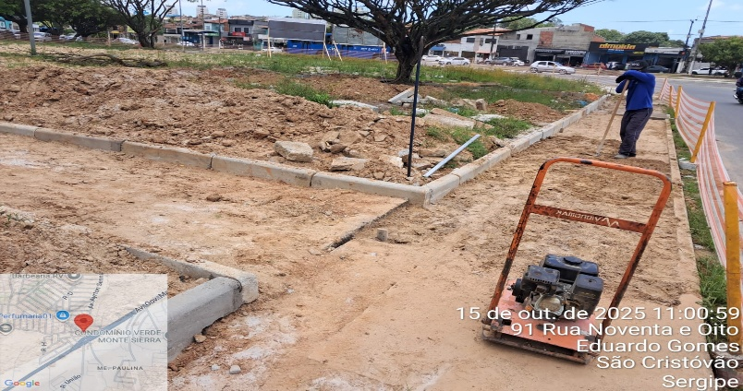 Execução de tapume
2 | PRAÇA ALAMEDA - SEÇÃO 01
02.01 | PAVIMENTAÇÃO
02.01.005 | Acabamento de superfície de piso de concreto com polimento mecânico com acabadora simples - Rev 02
02.01.012 | Pintura de meio-fio com tinta branca a base de cal (caiação). af_05/2021
02.02 | PAISAGISMO
02.02.001 | Grama nativa capim de burro ou batatais, em placas, fornecimento e plantio
02.02.002 | Planta -ACEROLEIRA (malpighia emarginata), fornecimento e plantio
02.02.003 | Planta - Chuva de ouro (cassia ferruginea), fornecimento e plantio
02.02.004 | Planta -goiabeira (psidium guajava), fornecimento e plantio
02.02.005 | Planta - Ipê amarelo (tabebuia chrysotricha) h=1,00m, fornecimento e plantio
02.02.006 | Planta -ipe rosa (tabebuia impetiginosa), fornecimento e plantio
02.02.007 | Planta -ipe branco (tabebuia roseoalba), fornecimento e plantio, h=3,50m
02.02.008 | Planta - Ixora amarela (ixora coccinea yellow), fornecimento e plantio
02.02.009 | Planta - Agave azul (agave americana), fornecimento e plantio
02.03.001 | Balanço 3 lugares em aço industrial ou madeira, Sergipark ou similar
02.03.002 | Brinquedo - Escada de Cilindros
02.03.003 | Equipamento de ginástica - rotação diagonal duplo - galvanizado - Rev 01
02.03.004 | Brinquedo - Play Aventura, modelo M-205, da Lúdico Brinquedos Inteligentes ou similar - fornecimento e montagem
02.03.005 | Lixeira em fibra de vidro, com capacidade 20l cada, com tampa vai e vem
02.03.006 | Banco em madeira plastica 2,0m - ecologica
02.03.007 | LONGARINA EXISTENTE
02.03.007.001 | Chapisco aplicado em alvenarias e estruturas de concreto internas, com colher de pedreiro. argamassa traço 1:3 com preparo em betoneira 400l. af_10/2022
02.03.007.002 | Massa única, em argamassa traço 1:2:8, preparo mecânico, aplicada manualmente em paredes internas de ambientes com área entre 5m² e 10m², e = 10mm, com taliscas. af_03/2024
02.03.007.003 | Tampo pré-moldado em concreto para bancos
02.03.007.004 | Pintura p/ piso c/ aplicação de 2 demãos tinta novacor, cores cerâmica, concreto, verde ou azul - aplicação c/ rôlo - R1
02.04 | INSTALAÇÕES ELETRICAS
02.04.001 | SEÇÃO 01
02.04.001.001 | Entrada de energia elétrica bifásica demanda entre 0 e 10,1 kw - Rev 01
02.04.001.002 | Poste de concreto duplo T (DT) 9/150 - fornecimento e assentamento
02.04.001.003 | QDCL-6 - Quadro / Painel em chapa de aço com pintura eletrostática a pó poliester na cor cinza ral, grau de proteção IP 54, com disjuntores, barramentos e acessórios de montagem - 500x400x200mm
02.04.001.004 | Eletricista com encargos complementares
02.04.001.005 | Auxiliar de eletricista com encargos complementares
02.04.001.006 | Eletroduto em ferro galvanizado pesado sem costura 1" x 3m
02.04.001.007 | Luva de emenda para eletroduto, aço galvanizado, dn 25 mm (1"), aparente, instalada em teto - fornecimento e instalaçâo
02.04.001.008 | Abraçadeira em ferro Galvanizado DN 150mm
02.04.001.009 | Duto corrugado flexível em PEAD Ø = 1.1/4', tipo Kanalex ou similar, lançado diretamente no solo, exclusive escavação e reaterro
02.04.001.010 | Concreto simples fabricado na obra, fck=10 mpa, lançado e adensado
02.04.001.011 | Poste de aço galvanizado cônico contíno reto, diâmetro superior 60mm, diâmetro da base 115mm, altura total 5m, Conipost ref. Série 0005/classe 60 da Conipost ou similar
02.04.001.012 | Caixa de passagem em alvenaria de tijolos maciços esp. = 0,12m, dim. int. = 0,30 x 0,30 x 0,40m
02.06 | DIVERSOS
02.06.001 | Limpeza de ruas (varrição e remoção de entulhos)
3 | PRAÇA ALAMEDA - SEÇÃO 02
03.01 | PAVIMENTAÇÃO -SEÇÃO 02
03.01.005 | Acabamento de superfície de piso de concreto com polimento mecânico com acabadora simples - Rev 02
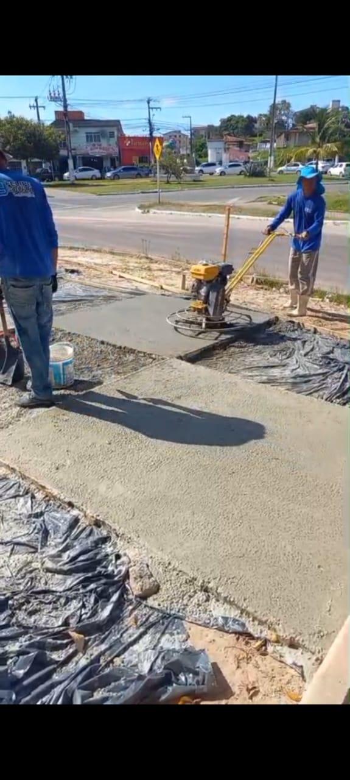 Execução do acabamento do piso de concreto |  |  |  | 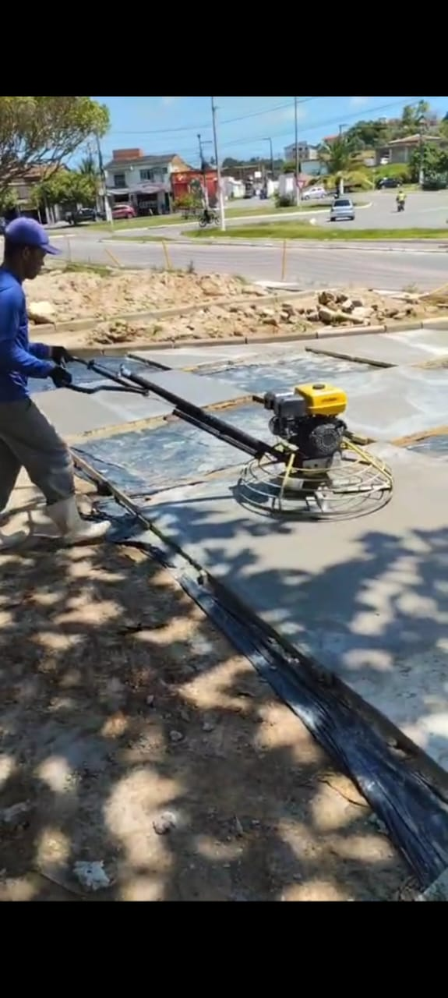 Execução do acabamento do piso de concreto
03.01.012 | Pintura de meio-fio com tinta branca a base de cal (caiação). af_05/2021
03.02 | PAISAGISMO
03.02.001 | Grama nativa capim de burro ou batatais, em placas, fornecimento e plantio
03.02.002 | Planta - Ipê amarelo (tabebuia chrysotricha) h=1,00m, fornecimento e plantio
03.02.003 | Planta - Chuva de ouro (cassia ferruginea), fornecimento e plantio
03.02.004 | Planta -ipe branco (tabebuia roseoalba), fornecimento e plantio, h=3,50m
03.02.005 | Planta -ipe rosa (tabebuia impetiginosa), fornecimento e plantio
03.02.006 | Planta -goiabeira (psidium guajava), fornecimento e plantio
03.02.007 | Planta - Ixora amarela (ixora coccinea yellow), fornecimento e plantio
03.02.008 | Planta - Agave azul (agave americana), fornecimento e plantio
03.02.009 | Lastro de brita 1
03.02.010 | Lastro de brita 0
03.03 | ACESSIBILIDADE
03.03.001 | Placa de sinalização, dim.: 60 x 80 cm, - "Estacionamento Reservado - Deficiente/Idosos", incluso barrote para fixação - fornecimento e instalação
03.03.002 | Pintura de símbolos e textos com tinta acrílica, demarcação com fita adesiva e aplicação com rolo. af_05/2021
03.04 | MOBILIÁRIO URBANO
03.04.001 | Equipamento de ginástica - simulador de caminhada duplo - galvanizado - Rev 01
03.04.002 | Equipamento de ginástica - leg press duplo - galvanizado - Rev 01
03.04.003 | Equipamento de ginástica - rotação diagonal duplo - galvanizado - Rev 01
03.04.004 | Bicicletário em tubo de aço galvanizado diam=2.1/2", para 6 bicicletas, chumbadas no piso, incluso pintura de acabamento com 02 demãos
03.04.005 | Banco em madeira plastica 2,0m - ecologica
03.04.006 | Lixeira em fibra de vidro, com capacidade 20l cada, com tampa vai e vem
03.05 | MESA E BANCOS EM CONCRETO ARMADO (03 CONJUNTOS)
03.05.001 | Reaterro manual de valas, com placa vibratória. af_08/2023
03.05.002 | Escavação manual de vala com profundidade menor ou igual a 1,30 m. af_02/2021
03.05.003 | Acabamento superficial de concreto com lixamento e polimento
03.05.004 | Concreto Armado fck=30,0MPa, usinado, bombeado, adensado e lançado, para uso Geral, com formas planas em compensado resinado 12mm (05 usos)
03.05.005 | Aplicação manual de tinta látex acrílica em parede externas de casas, duas demãos. af_03/2024
03.06 | INSTALAÇÕES ELETRICAS
03.06.001 | SEÇÃO 02
03.06.001.001 | Entrada de energia elétrica bifásica demanda entre 0 e 10,1 kw - Rev 01
03.06.001.002 | Poste de concreto duplo T (DT) 9/150 - fornecimento e assentamento
03.06.001.003 | QDCL-6 - Quadro / Painel em chapa de aço com pintura eletrostática a pó poliester na cor cinza ral, grau de proteção IP 54, com disjuntores, barramentos e acessórios de montagem - 500x400x200mm
03.06.001.004 | Eletricista industrial com encargos complementares
03.06.001.005 | Auxiliar de eletricista com encargos complementares
03.06.001.006 | Eletroduto em ferro galvanizado pesado sem costura 1" x 3m
03.06.001.007 | Luva de emenda para eletroduto, aço galvanizado, dn 25 mm (1"), aparente, instalada em teto - fornecimento e instalaçâo
03.06.001.008 | Abraçadeira em ferro Galvanizado DN 150mm
03.06.001.009 | Duto corrugado flexível em PEAD Ø = 1.1/4', tipo Kanalex ou similar, lançado diretamente no solo, exclusive escavação e reaterro
03.06.001.010 | Concreto simples fabricado na obra, fck=10 mpa, lançado e adensado
03.06.001.011 | Poste de aço galvanizado cônico contíno reto, diâmetro superior 60mm, diâmetro da base 115mm, altura total 5m, Conipost ref. Série 0005/classe 60 da Conipost ou similar
03.06.001.012 | Caixa de passagem em alvenaria de tijolos maciços esp. = 0,12m, dim. int. = 0,30 x 0,30 x 0,40m
03.07 | DIVERSOS
03.07.001 | Limpeza de ruas (varrição e remoção de entulhos)
03.07.002 | Mapa tátil em acrílico medindo 70 x 50cm, com suporte em chapa em ferro 1" e tubo de ferro galvanizado ø=4", pintados e placa em granito cinza andorinha
03.07.003 | Marco Inaugural Padrão PMSC
TOTAL BM 01: |  |  |  |  | R$ 9,291.22
________________________________________________ Contratada |  |  | __________________________________________________ Fiscalização

RF 02
Contratada: | FELIPE & SOUZA CONSTRUÇÕES (Rua eng. Antonio Goncalves Soares n° 135 LUZIA ARACAJU-SE CNPJ : 38.015.219/0001-37)
Contratante: | PREFEITURA DE SÃO CRISTOVÃO
Objeto: | REVITALIZAÇÃO DA PRAÇA ALAMEDA DAS ARVORES DO BAIRRO EDUARDO GOMES
Contrato: | 040 /2025 | BM: | 02 | Período de medição: | 05/11/25 a 05/12/25
Relatório Fotográfico
ITEM | DESCRIÇÃO DO ITEM
1 | SERVIÇOS GERAIS DO EMPREENDIMENTO
01.01 | ADMINISTRAÇÃO LOCAL
01.01.001 | Mestre de obras com encargos complementares
01.01.002 | Engenheiro civil de obra junior com encargos complementares
01.01.003 | Vigia diurno com encargos complementares
01.02 | MOBILIZAÇÃO/DESMOBILIZAÇÃO
01.02.001 | Transporte com caminhão carroceria 9t, em via urbana pavimentada, dmt até 30km (unidade: txkm). af_07/2020
01.03 | SERVIÇOS GERAIS
01.03.001 | Barracão para Obras de Médio Porte Reaproveitamento 2 vezes
01.03.002 | Tapume de proteção em tela de polietileno h=1,20 com bloco de concreto

2 | PRAÇA ALAMEDA - SEÇÃO 01
02.01 | PAVIMENTAÇÃO
02.01.005 | Acabamento de superfície de piso de concreto com polimento mecânico com acabadora simples - Rev 02
02.01.012 | Pintura de meio-fio com tinta branca a base de cal (caiação). af_05/2021
02.02 | PAISAGISMO
02.02.001 | Grama nativa capim de burro ou batatais, em placas, fornecimento e plantio
02.02.002 | Planta -ACEROLEIRA (malpighia emarginata), fornecimento e plantio
02.02.003 | Planta - Chuva de ouro (cassia ferruginea), fornecimento e plantio
02.02.004 | Planta -goiabeira (psidium guajava), fornecimento e plantio
02.02.005 | Planta - Ipê amarelo (tabebuia chrysotricha) h=1,00m, fornecimento e plantio
02.02.006 | Planta -ipe rosa (tabebuia impetiginosa), fornecimento e plantio
02.02.007 | Planta -ipe branco (tabebuia roseoalba), fornecimento e plantio, h=3,50m
02.02.008 | Planta - Ixora amarela (ixora coccinea yellow), fornecimento e plantio
02.02.009 | Planta - Agave azul (agave americana), fornecimento e plantio
02.03.001 | Balanço 3 lugares em aço industrial ou madeira, Sergipark ou similar
02.03.002 | Brinquedo - Escada de Cilindros
02.03.003 | Equipamento de ginástica - rotação diagonal duplo - galvanizado - Rev 01
02.03.004 | Brinquedo - Play Aventura, modelo M-205, da Lúdico Brinquedos Inteligentes ou similar - fornecimento e montagem
02.03.005 | Lixeira em fibra de vidro, com capacidade 20l cada, com tampa vai e vem
02.03.006 | Banco em madeira plastica 2,0m - ecologica
02.03.007 | LONGARINA EXISTENTE
02.03.007.001 | Chapisco aplicado em alvenarias e estruturas de concreto internas, com colher de pedreiro. argamassa traço 1:3 com preparo em betoneira 400l. af_10/2022
02.03.007.002 | Massa única, em argamassa traço 1:2:8, preparo mecânico, aplicada manualmente em paredes internas de ambientes com área entre 5m² e 10m², e = 10mm, com taliscas. af_03/2024
02.03.007.003 | Tampo pré-moldado em concreto para bancos
02.03.007.004 | Pintura p/ piso c/ aplicação de 2 demãos tinta novacor, cores cerâmica, concreto, verde ou azul - aplicação c/ rôlo - R1
02.04 | INSTALAÇÕES ELETRICAS
02.04.001 | SEÇÃO 01
02.04.001.001 | Entrada de energia elétrica bifásica demanda entre 0 e 10,1 kw - Rev 01
02.04.001.002 | Poste de concreto duplo T (DT) 9/150 - fornecimento e assentamento
02.04.001.003 | QDCL-6 - Quadro / Painel em chapa de aço com pintura eletrostática a pó poliester na cor cinza ral, grau de proteção IP 54, com disjuntores, barramentos e acessórios de montagem - 500x400x200mm
02.04.001.004 | Eletricista com encargos complementares
02.04.001.005 | Auxiliar de eletricista com encargos complementares
02.04.001.006 | Eletroduto em ferro galvanizado pesado sem costura 1" x 3m
02.04.001.007 | Luva de emenda para eletroduto, aço galvanizado, dn 25 mm (1"), aparente, instalada em teto - fornecimento e instalaçâo
02.04.001.008 | Abraçadeira em ferro Galvanizado DN 150mm
02.04.001.009 | Duto corrugado flexível em PEAD Ø = 1.1/4', tipo Kanalex ou similar, lançado diretamente no solo, exclusive escavação e reaterro
02.04.001.010 | Concreto simples fabricado na obra, fck=10 mpa, lançado e adensado
02.04.001.011 | Poste de aço galvanizado cônico contíno reto, diâmetro superior 60mm, diâmetro da base 115mm, altura total 5m, Conipost ref. Série 0005/classe 60 da Conipost ou similar
02.04.001.012 | Caixa de passagem em alvenaria de tijolos maciços esp. = 0,12m, dim. int. = 0,30 x 0,30 x 0,40m
02.06 | DIVERSOS
02.06.001 | Limpeza de ruas (varrição e remoção de entulhos)
3 | PRAÇA ALAMEDA - SEÇÃO 02
03.01 | PAVIMENTAÇÃO -SEÇÃO 02
03.01.005 | Acabamento de superfície de piso de concreto com polimento mecânico com acabadora simples - Rev 02
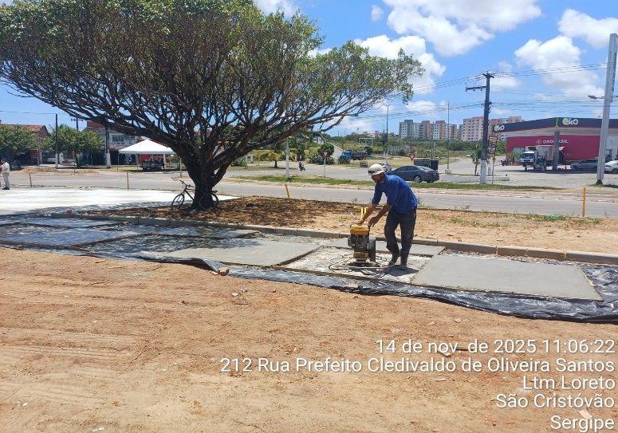 |  |  |  | 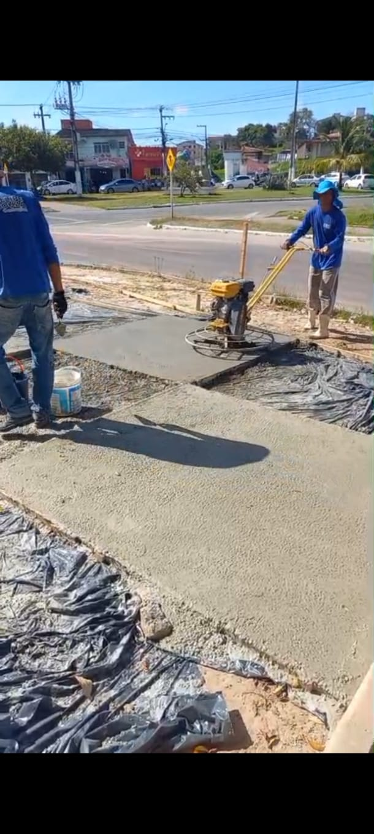
Execução do acabamento do piso de concreto |  |  |  | 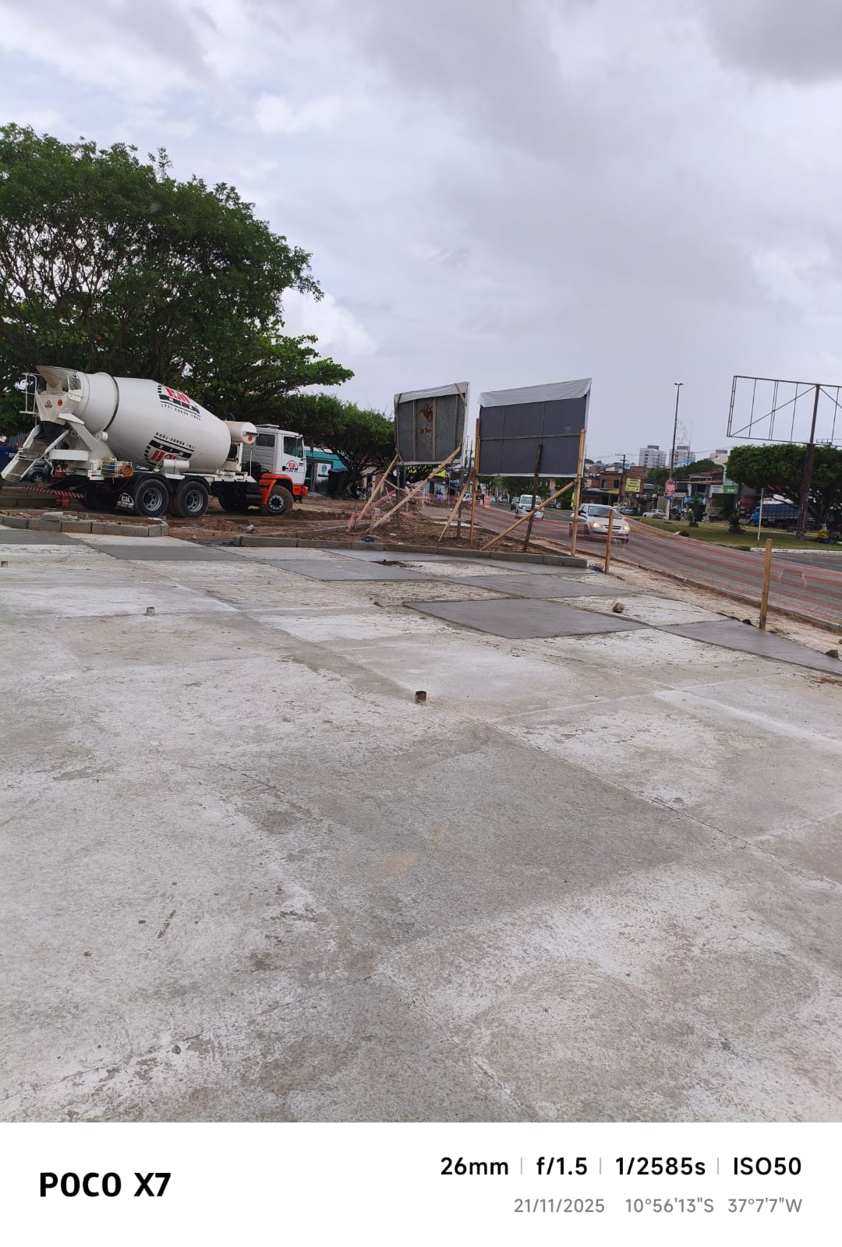 Piso de concreto com acabamento
03.01.012 | Pintura de meio-fio com tinta branca a base de cal (caiação). af_05/2021
03.02 | PAISAGISMO
03.02.001 | Grama nativa capim de burro ou batatais, em placas, fornecimento e plantio
03.02.002 | Planta - Ipê amarelo (tabebuia chrysotricha) h=1,00m, fornecimento e plantio
03.02.003 | Planta - Chuva de ouro (cassia ferruginea), fornecimento e plantio
03.02.004 | Planta -ipe branco (tabebuia roseoalba), fornecimento e plantio, h=3,50m
03.02.005 | Planta -ipe rosa (tabebuia impetiginosa), fornecimento e plantio
03.02.006 | Planta -goiabeira (psidium guajava), fornecimento e plantio
03.02.007 | Planta - Ixora amarela (ixora coccinea yellow), fornecimento e plantio
03.02.008 | Planta - Agave azul (agave americana), fornecimento e plantio
03.02.009 | Lastro de brita 1
03.02.010 | Lastro de brita 0
03.03 | ACESSIBILIDADE
03.03.001 | Placa de sinalização, dim.: 60 x 80 cm, - "Estacionamento Reservado - Deficiente/Idosos", incluso barrote para fixação - fornecimento e instalação
03.03.002 | Pintura de símbolos e textos com tinta acrílica, demarcação com fita adesiva e aplicação com rolo. af_05/2021
03.04 | MOBILIÁRIO URBANO
03.04.001 | Equipamento de ginástica - simulador de caminhada duplo - galvanizado - Rev 01
03.04.002 | Equipamento de ginástica - leg press duplo - galvanizado - Rev 01
03.04.003 | Equipamento de ginástica - rotação diagonal duplo - galvanizado - Rev 01
03.04.004 | Bicicletário em tubo de aço galvanizado diam=2.1/2", para 6 bicicletas, chumbadas no piso, incluso pintura de acabamento com 02 demãos
03.04.005 | Banco em madeira plastica 2,0m - ecologica
03.04.006 | Lixeira em fibra de vidro, com capacidade 20l cada, com tampa vai e vem
03.05 | MESA E BANCOS EM CONCRETO ARMADO (03 CONJUNTOS)
03.05.001 | Reaterro manual de valas, com placa vibratória. af_08/2023
03.05.002 | Escavação manual de vala com profundidade menor ou igual a 1,30 m. af_02/2021
03.05.003 | Acabamento superficial de concreto com lixamento e polimento
03.05.004 | Concreto Armado fck=30,0MPa, usinado, bombeado, adensado e lançado, para uso Geral, com formas planas em compensado resinado 12mm (05 usos)
03.05.005 | Aplicação manual de tinta látex acrílica em parede externas de casas, duas demãos. af_03/2024
03.06 | INSTALAÇÕES ELETRICAS
03.06.001 | SEÇÃO 02
03.06.001.001 | Entrada de energia elétrica bifásica demanda entre 0 e 10,1 kw - Rev 01
03.06.001.002 | Poste de concreto duplo T (DT) 9/150 - fornecimento e assentamento
03.06.001.003 | QDCL-6 - Quadro / Painel em chapa de aço com pintura eletrostática a pó poliester na cor cinza ral, grau de proteção IP 54, com disjuntores, barramentos e acessórios de montagem - 500x400x200mm
03.06.001.004 | Eletricista industrial com encargos complementares
03.06.001.005 | Auxiliar de eletricista com encargos complementares
03.06.001.006 | Eletroduto em ferro galvanizado pesado sem costura 1" x 3m
03.06.001.007 | Luva de emenda para eletroduto, aço galvanizado, dn 25 mm (1"), aparente, instalada em teto - fornecimento e instalaçâo
03.06.001.008 | Abraçadeira em ferro Galvanizado DN 150mm
03.06.001.009 | Duto corrugado flexível em PEAD Ø = 1.1/4', tipo Kanalex ou similar, lançado diretamente no solo, exclusive escavação e reaterro
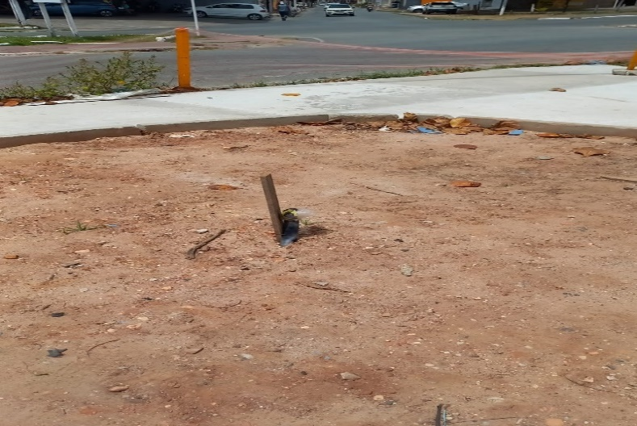 Duto corrugado flexível- Lote 02 |  |  |  | 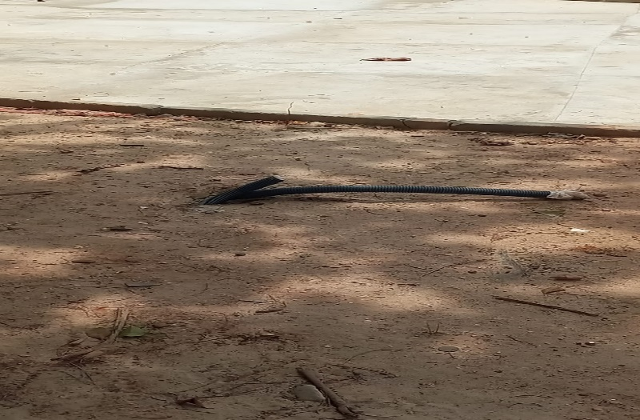 Duto corrugado flexível- Lote 02
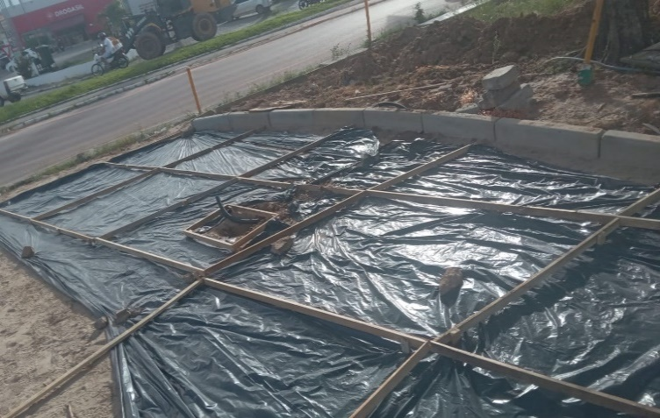 Duto corrugado flexível- Lote 02 |  |  |  | 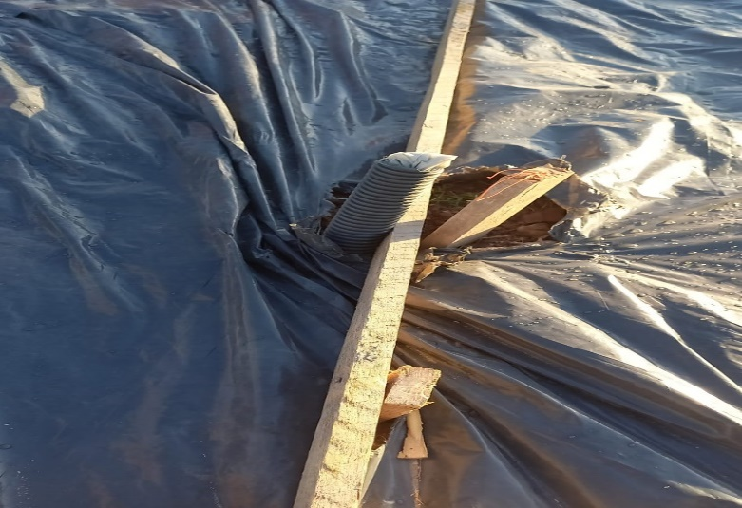 Duto corrugado flexível- Lote 02
03.06.001.010 | Concreto simples fabricado na obra, fck=10 mpa, lançado e adensado
03.06.001.011 | Poste de aço galvanizado cônico contíno reto, diâmetro superior 60mm, diâmetro da base 115mm, altura total 5m, Conipost ref. Série 0005/classe 60 da Conipost ou similar
03.06.001.012 | Caixa de passagem em alvenaria de tijolos maciços esp. = 0,12m, dim. int. = 0,30 x 0,30 x 0,40m
03.07 | DIVERSOS
03.07.001 | Limpeza de ruas (varrição e remoção de entulhos)
03.07.002 | Mapa tátil em acrílico medindo 70 x 50cm, com suporte em chapa em ferro 1" e tubo de ferro galvanizado ø=4", pintados e placa em granito cinza andorinha
03.07.003 | Marco Inaugural Padrão PMSC
TOTAL BM 02: |  |  |  |  | R$ 6,356.90
________________________________________________ Contratada |  |  | __________________________________________________ Fiscalização

RF 03
Contratada: | FELIPE & SOUZA CONSTRUÇÕES (Rua eng. Antonio Goncalves Soares n° 135 LUZIA ARACAJU-SE CNPJ : 38.015.219/0001-37)
Contratante: | PREFEITURA DE SÃO CRISTOVÃO
Objeto: | REVITALIZAÇÃO DA PRAÇA ALAMEDA DAS ARVORES DO BAIRRO EDUARDO GOMES
Contrato: | 040 /2025 | BM: | 03 | Período de medição: | 05/12/25 a 06/01/2026
Relatório Fotográfico
ITEM | DESCRIÇÃO DO ITEM
1 | SERVIÇOS GERAIS DO EMPREENDIMENTO
01.01 | ADMINISTRAÇÃO LOCAL
01.01.001 | Mestre de obras com encargos complementares
01.01.002 | Engenheiro civil de obra junior com encargos complementares
01.01.003 | Vigia diurno com encargos complementares
01.02 | MOBILIZAÇÃO/DESMOBILIZAÇÃO
01.02.001 | Transporte com caminhão carroceria 9t, em via urbana pavimentada, dmt até 30km (unidade: txkm). af_07/2020
01.03 | SERVIÇOS GERAIS
01.03.001 | Barracão para Obras de Médio Porte Reaproveitamento 2 vezes
01.03.002 | Tapume de proteção em tela de polietileno h=1,20 com bloco de concreto
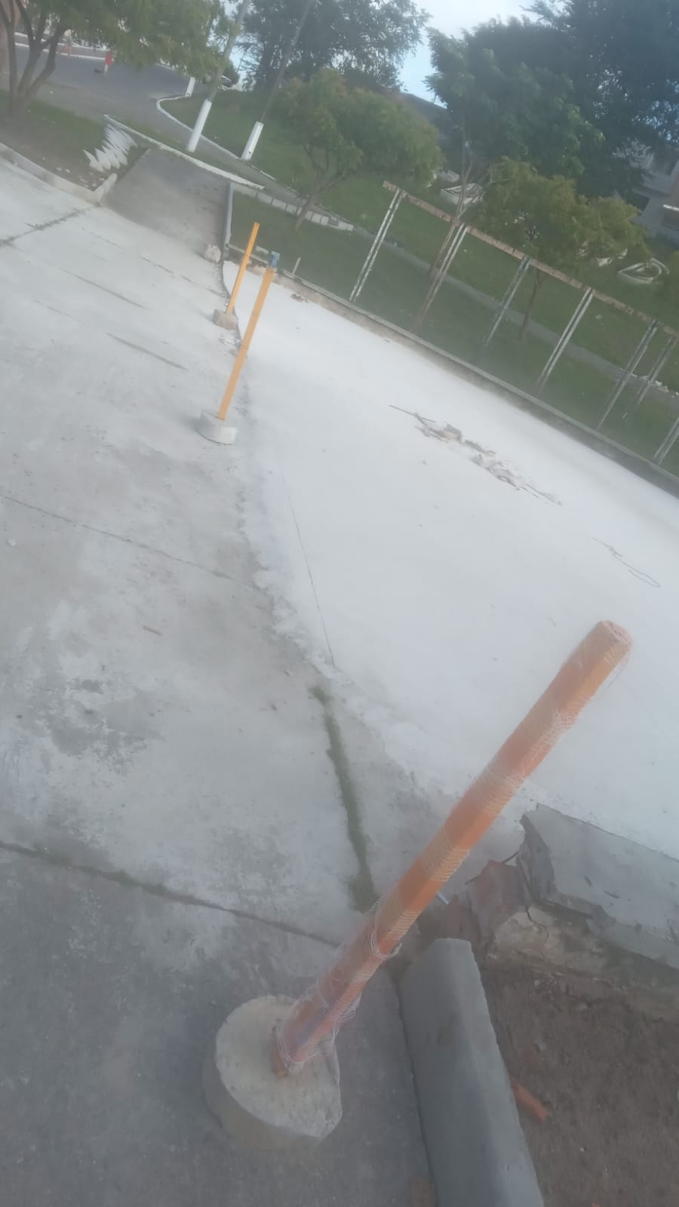 |  |  |  | 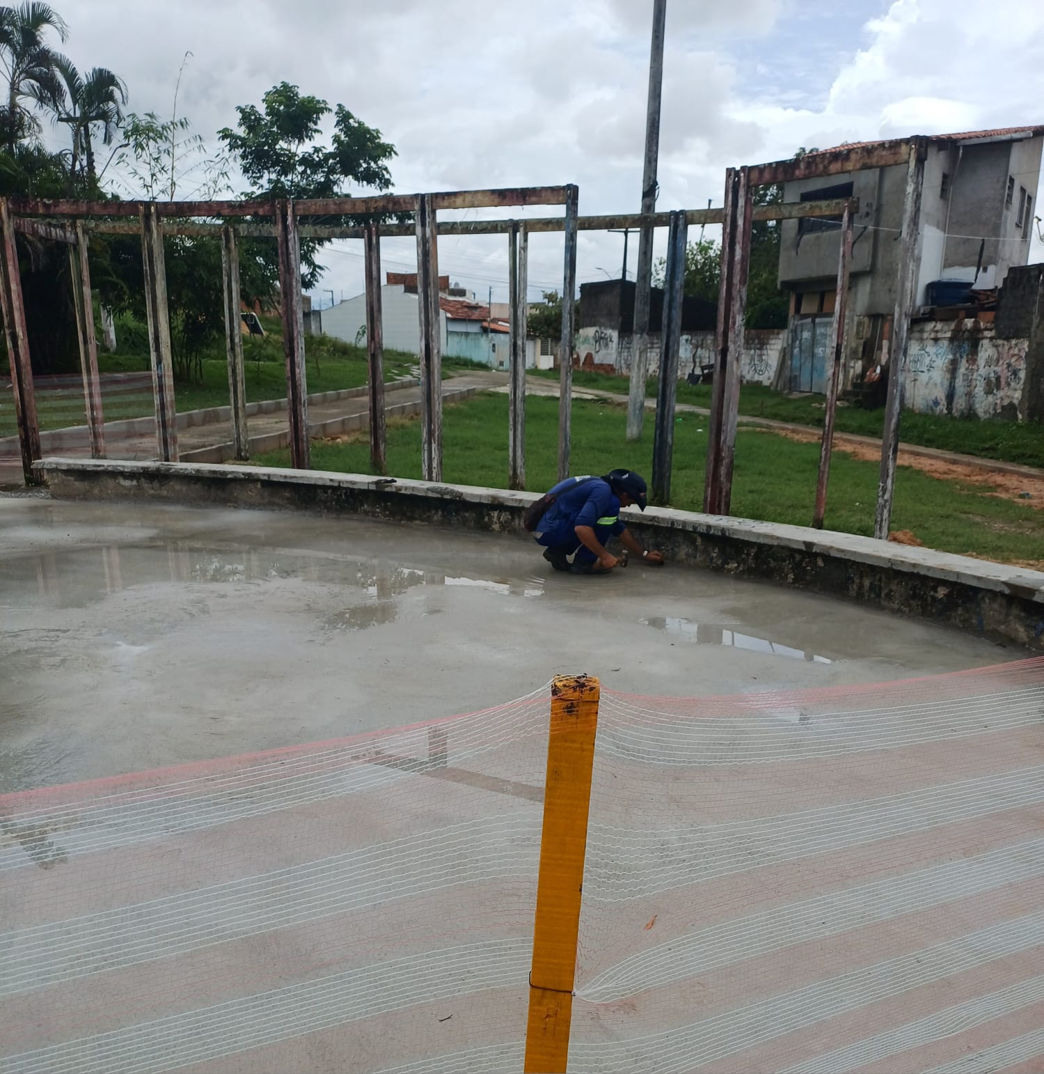
2 | PRAÇA ALAMEDA - SEÇÃO 01
02.01 | PAVIMENTAÇÃO
02.01.005 | Acabamento de superfície de piso de concreto com polimento mecânico com acabadora simples - Rev 02
02.01.012 | Pintura de meio-fio com tinta branca a base de cal (caiação). af_05/2021
02.02 | PAISAGISMO
02.02.001 | Grama nativa capim de burro ou batatais, em placas, fornecimento e plantio
02.02.002 | Planta -ACEROLEIRA (malpighia emarginata), fornecimento e plantio
02.02.003 | Planta - Chuva de ouro (cassia ferruginea), fornecimento e plantio
02.02.004 | Planta -goiabeira (psidium guajava), fornecimento e plantio
02.02.005 | Planta - Ipê amarelo (tabebuia chrysotricha) h=1,00m, fornecimento e plantio
02.02.006 | Planta -ipe rosa (tabebuia impetiginosa), fornecimento e plantio
02.02.007 | Planta -ipe branco (tabebuia roseoalba), fornecimento e plantio, h=3,50m
02.02.008 | Planta - Ixora amarela (ixora coccinea yellow), fornecimento e plantio
02.02.009 | Planta - Agave azul (agave americana), fornecimento e plantio
02.03.001 | Balanço 3 lugares em aço industrial ou madeira, Sergipark ou similar
02.03.002 | Brinquedo - Escada de Cilindros
02.03.003 | Equipamento de ginástica - rotação diagonal duplo - galvanizado - Rev 01
02.03.004 | Brinquedo - Play Aventura, modelo M-205, da Lúdico Brinquedos Inteligentes ou similar - fornecimento e montagem
02.03.005 | Lixeira em fibra de vidro, com capacidade 20l cada, com tampa vai e vem
02.03.006 | Banco em madeira plastica 2,0m - ecologica
02.03.007 | LONGARINA EXISTENTE
02.03.007.001 | Chapisco aplicado em alvenarias e estruturas de concreto internas, com colher de pedreiro. argamassa traço 1:3 com preparo em betoneira 400l. af_10/2022
02.03.007.002 | Massa única, em argamassa traço 1:2:8, preparo mecânico, aplicada manualmente em paredes internas de ambientes com área entre 5m² e 10m², e = 10mm, com taliscas. af_03/2024
02.03.007.003 | Tampo pré-moldado em concreto para bancos
02.03.007.004 | Pintura p/ piso c/ aplicação de 2 demãos tinta novacor, cores cerâmica, concreto, verde ou azul - aplicação c/ rôlo - R1
02.04 | INSTALAÇÕES ELETRICAS
02.04.001 | SEÇÃO 01
02.04.001.001 | Entrada de energia elétrica bifásica demanda entre 0 e 10,1 kw - Rev 01
02.04.001.002 | Poste de concreto duplo T (DT) 9/150 - fornecimento e assentamento
02.04.001.003 | QDCL-6 - Quadro / Painel em chapa de aço com pintura eletrostática a pó poliester na cor cinza ral, grau de proteção IP 54, com disjuntores, barramentos e acessórios de montagem - 500x400x200mm
02.04.001.004 | Eletricista com encargos complementares
02.04.001.005 | Auxiliar de eletricista com encargos complementares
02.04.001.006 | Eletroduto em ferro galvanizado pesado sem costura 1" x 3m
02.04.001.007 | Luva de emenda para eletroduto, aço galvanizado, dn 25 mm (1"), aparente, instalada em teto - fornecimento e instalaçâo
02.04.001.008 | Abraçadeira em ferro Galvanizado DN 150mm
02.04.001.009 | Duto corrugado flexível em PEAD Ø = 1.1/4', tipo Kanalex ou similar, lançado diretamente no solo, exclusive escavação e reaterro
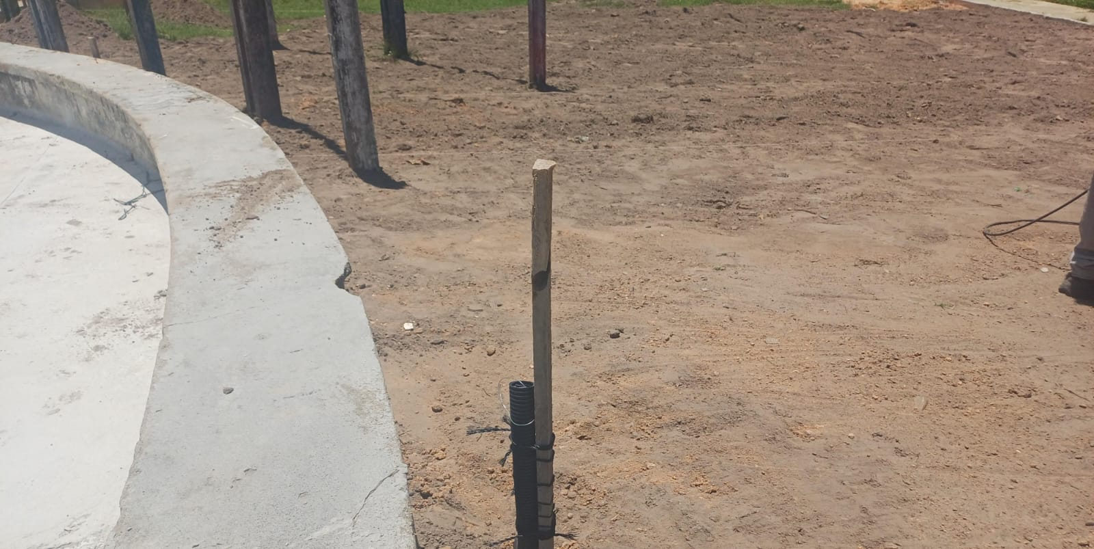 |  |  |  | 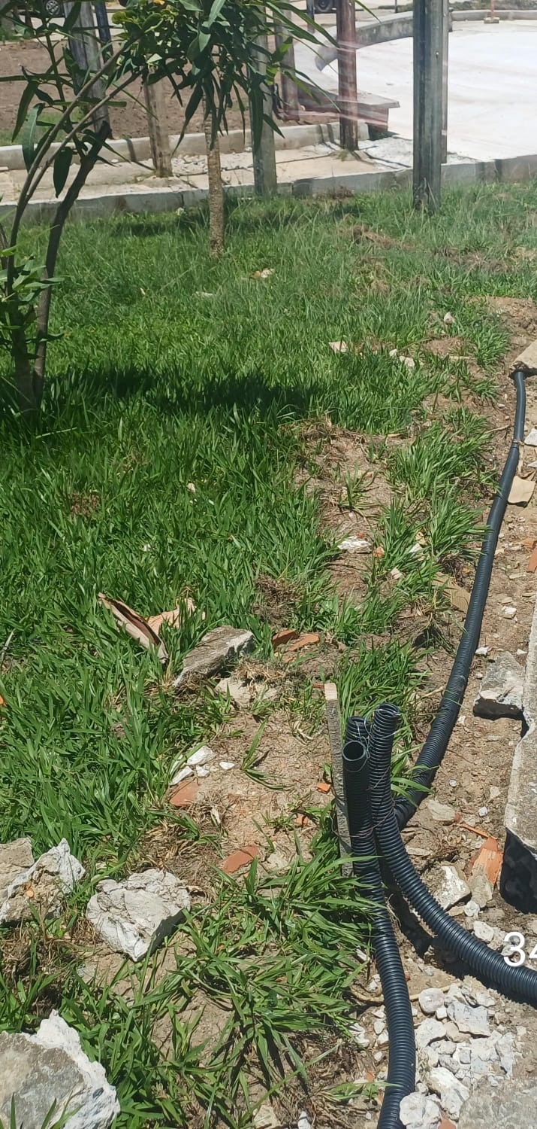
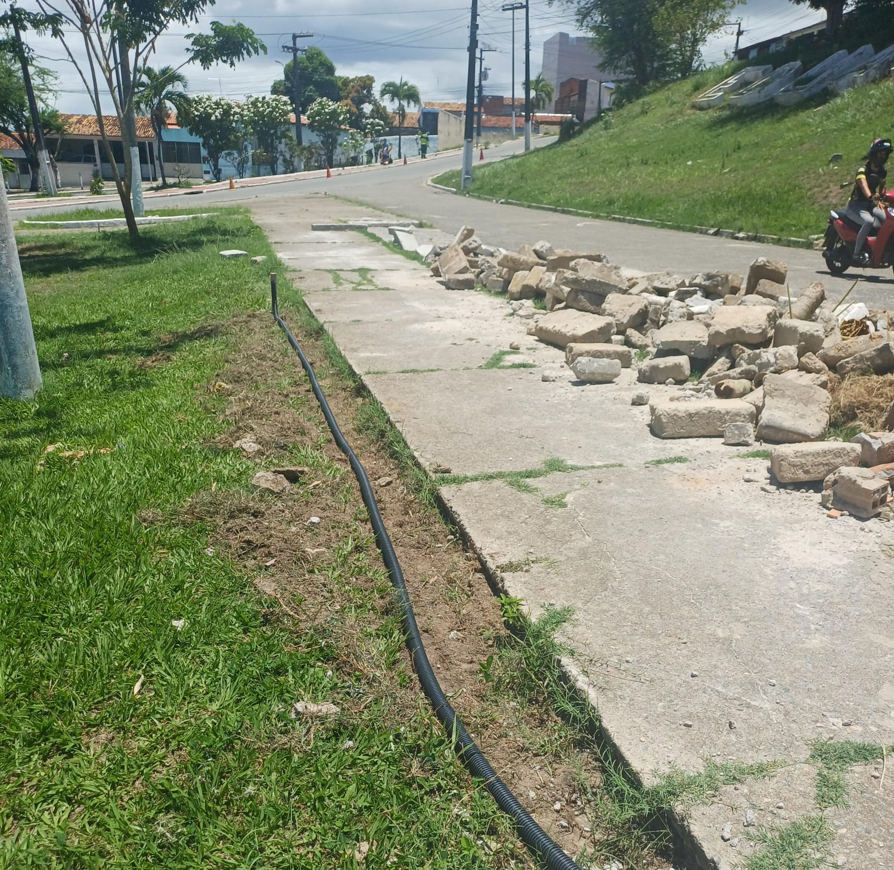 |  |  |  | 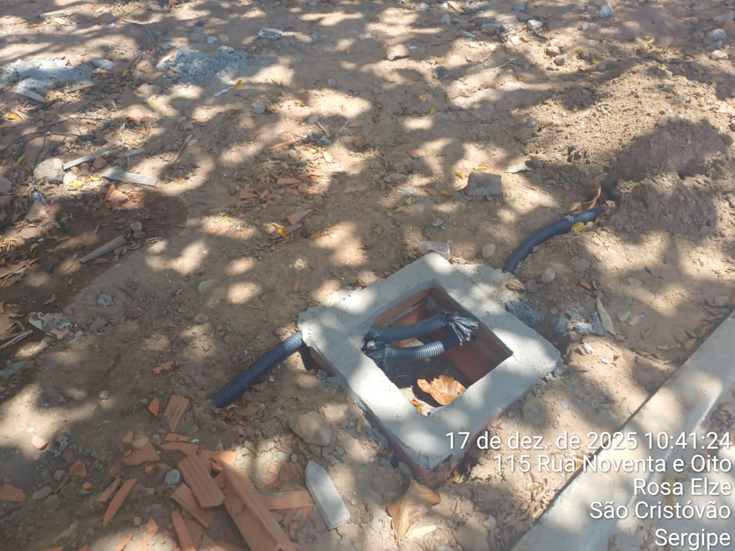
02.04.001.010 | Concreto simples fabricado na obra, fck=10 mpa, lançado e adensado

02.04.001.011 | Poste de aço galvanizado cônico contíno reto, diâmetro superior 60mm, diâmetro da base 115mm, altura total 5m, Conipost ref. Série 0005/classe 60 da Conipost ou similar
02.04.001.012 | Caixa de passagem em alvenaria de tijolos maciços esp. = 0,12m, dim. int. = 0,30 x 0,30 x 0,40m
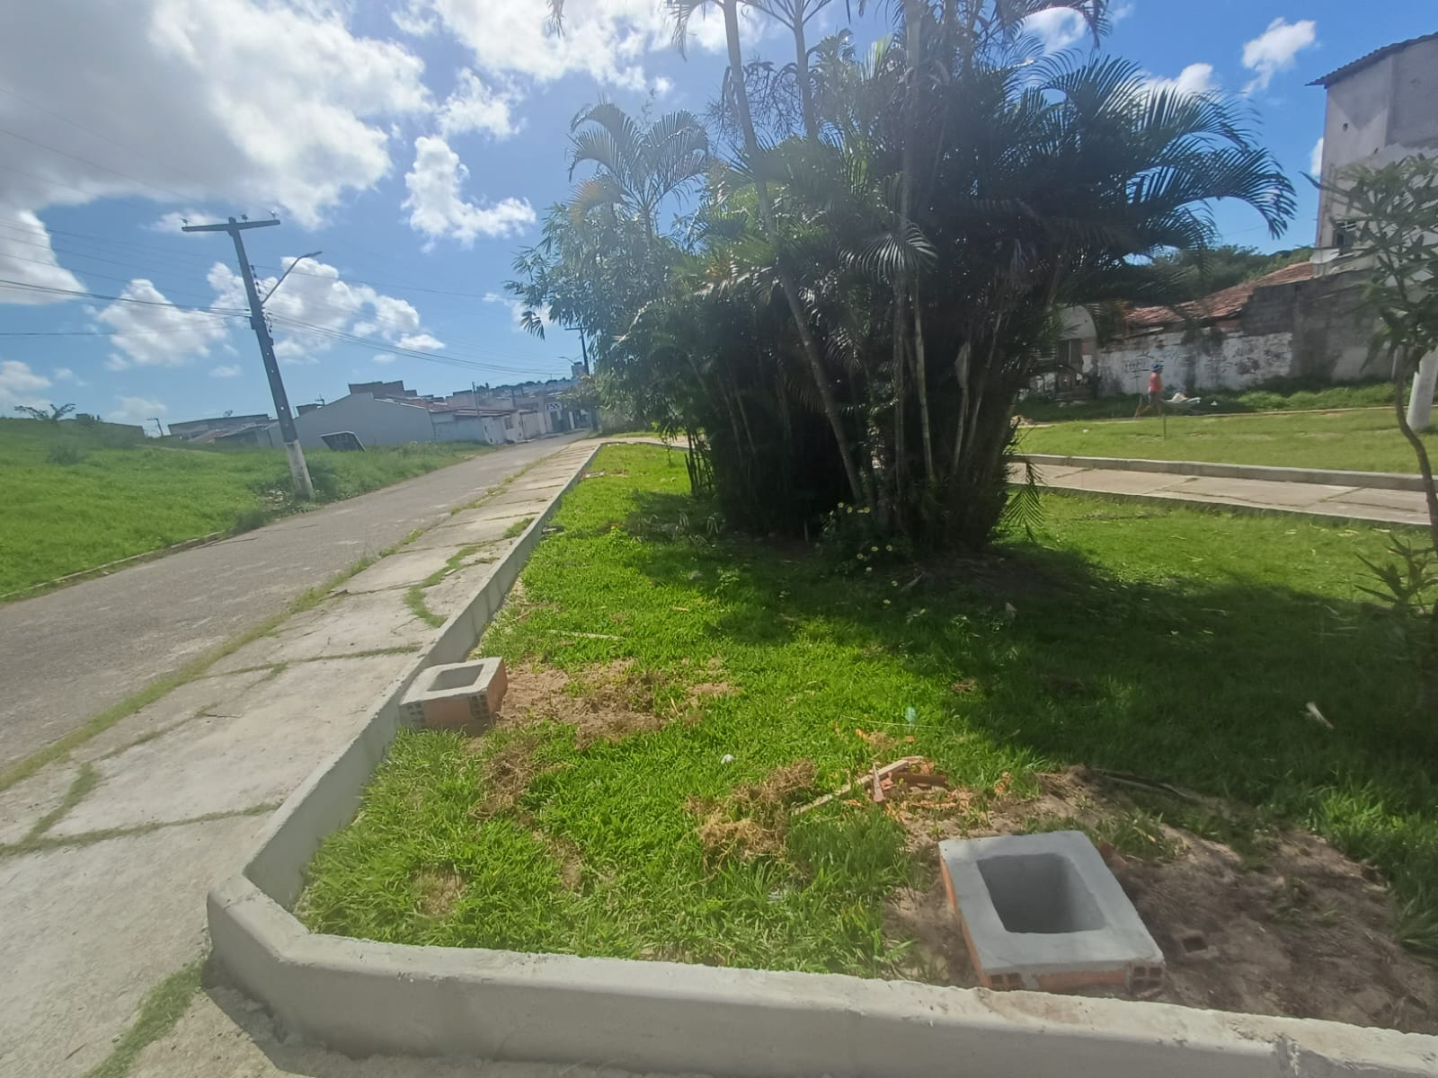 |  |  |  | 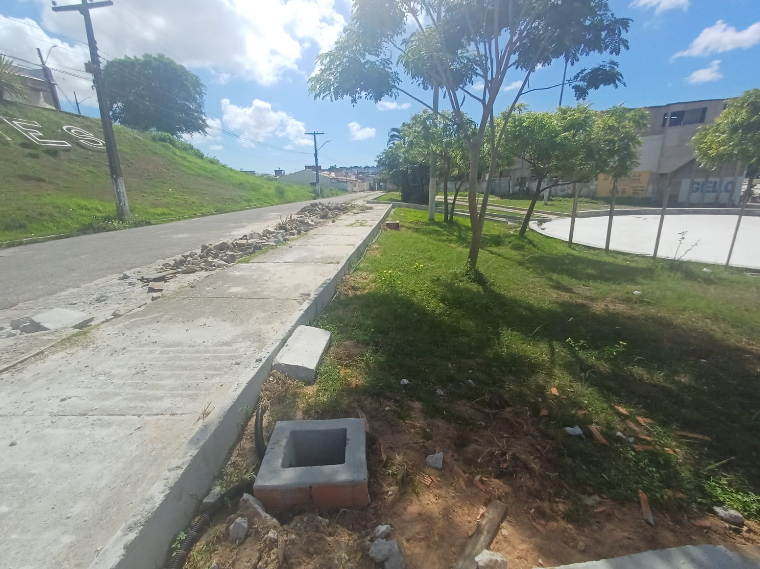
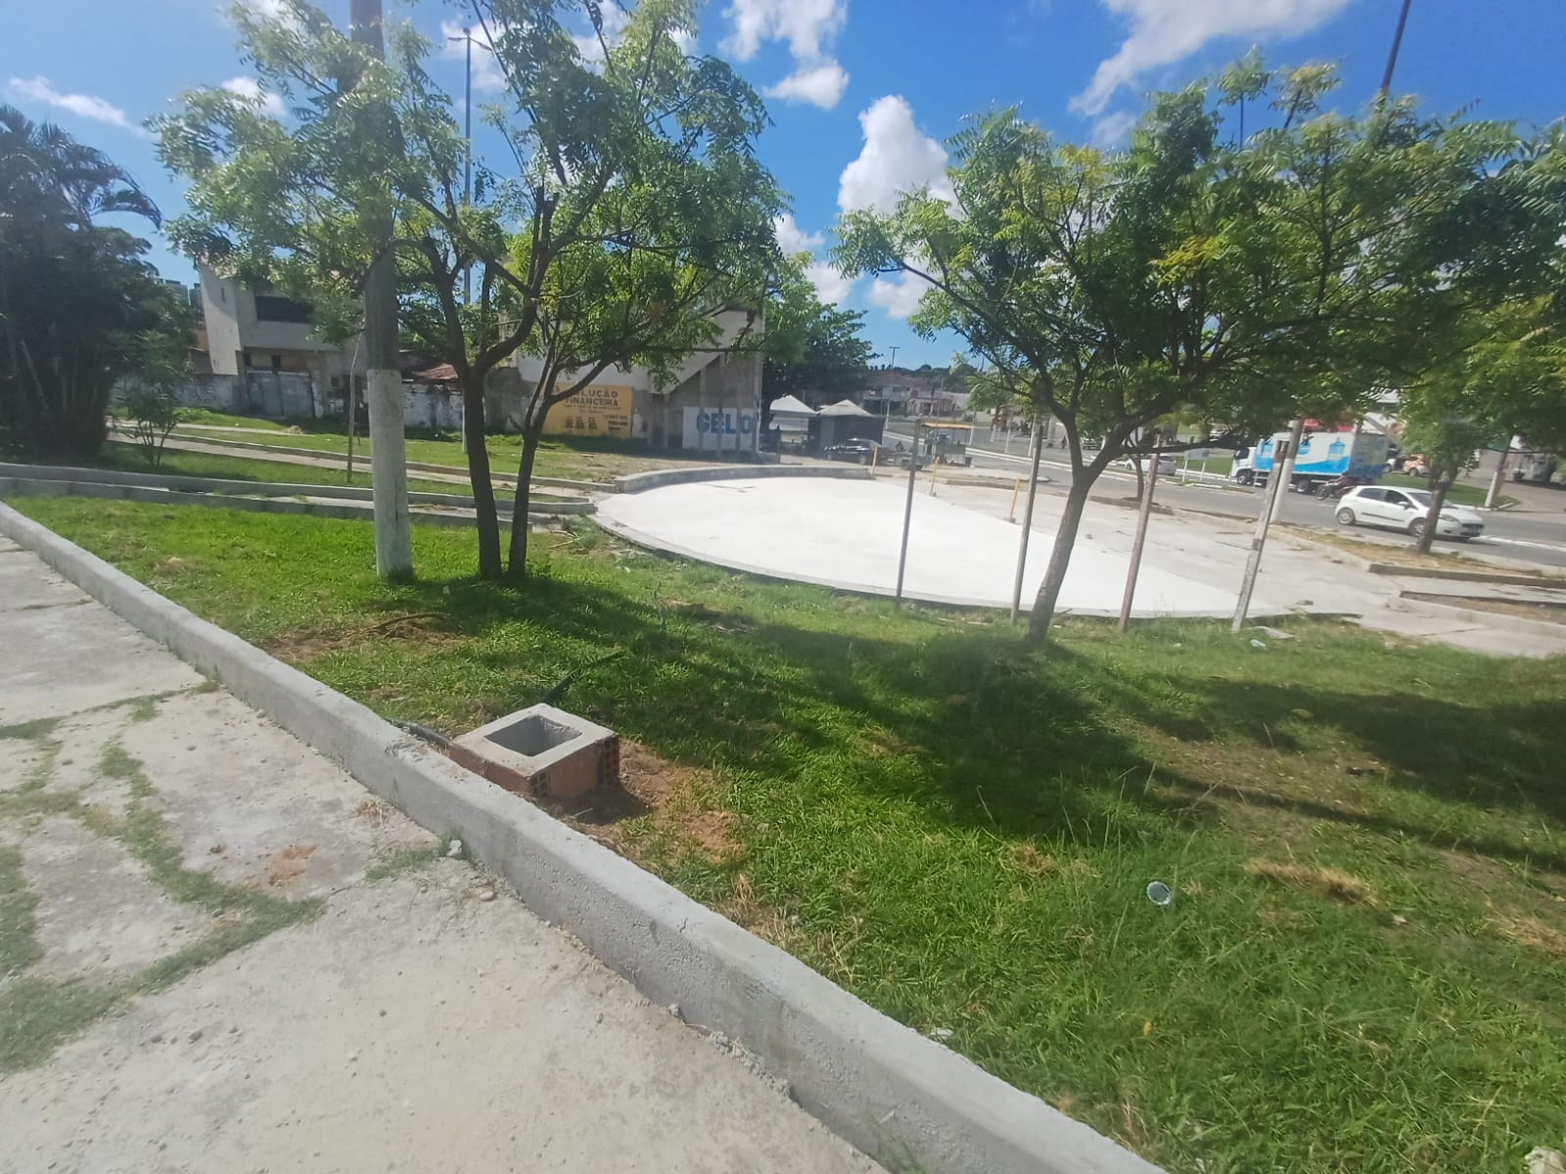 |  |  |  | 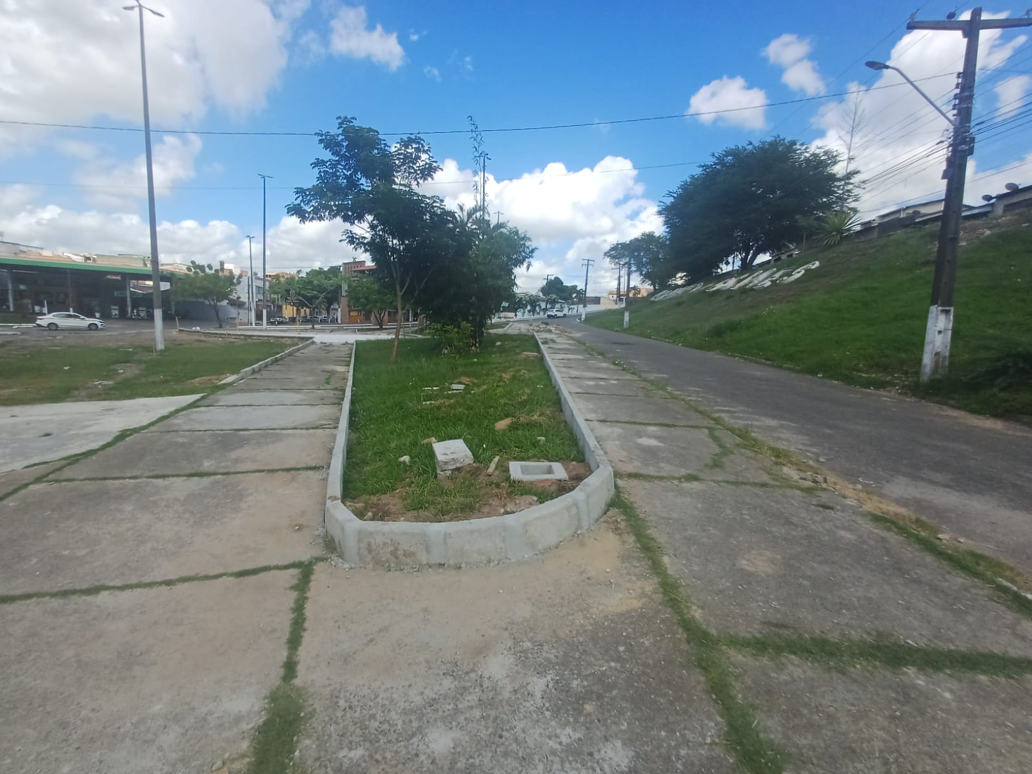
02.06 | DIVERSOS
02.06.001 | Limpeza de ruas (varrição e remoção de entulhos)
3 | PRAÇA ALAMEDA - SEÇÃO 02
03.01 | PAVIMENTAÇÃO -SEÇÃO 02
03.01.005 | Acabamento de superfície de piso de concreto com polimento mecânico com acabadora simples - Rev 02
03.02 | PAISAGISMO
03.02.001 | Grama nativa capim de burro ou batatais, em placas, fornecimento e plantio
03.02.002 | Planta - Ipê amarelo (tabebuia chrysotricha) h=1,00m, fornecimento e plantio
03.02.003 | Planta - Chuva de ouro (cassia ferruginea), fornecimento e plantio
03.02.004 | Planta -ipe branco (tabebuia roseoalba), fornecimento e plantio, h=3,50m
03.02.005 | Planta -ipe rosa (tabebuia impetiginosa), fornecimento e plantio
03.02.006 | Planta -goiabeira (psidium guajava), fornecimento e plantio
03.02.007 | Planta - Ixora amarela (ixora coccinea yellow), fornecimento e plantio
03.02.008 | Planta - Agave azul (agave americana), fornecimento e plantio
03.02.009 | Lastro de brita 1
03.02.010 | Lastro de brita 0
03.03 | ACESSIBILIDADE
03.03.001 | Placa de sinalização, dim.: 60 x 80 cm, - "Estacionamento Reservado - Deficiente/Idosos", incluso barrote para fixação - fornecimento e instalação
03.03.002 | Pintura de símbolos e textos com tinta acrílica, demarcação com fita adesiva e aplicação com rolo. af_05/2021
03.04 | MOBILIÁRIO URBANO
03.04.001 | Equipamento de ginástica - simulador de caminhada duplo - galvanizado - Rev 01
03.04.002 | Equipamento de ginástica - leg press duplo - galvanizado - Rev 01
03.04.003 | Equipamento de ginástica - rotação diagonal duplo - galvanizado - Rev 01
03.04.004 | Bicicletário em tubo de aço galvanizado diam=2.1/2", para 6 bicicletas, chumbadas no piso, incluso pintura de acabamento com 02 demãos
03.04.005 | Banco em madeira plastica 2,0m - ecologica
03.04.006 | Lixeira em fibra de vidro, com capacidade 20l cada, com tampa vai e vem
03.05 | MESA E BANCOS EM CONCRETO ARMADO (03 CONJUNTOS)
03.05.001 | Reaterro manual de valas, com placa vibratória. af_08/2023
03.05.002 | Escavação manual de vala com profundidade menor ou igual a 1,30 m. af_02/2021
03.05.003 | Acabamento superficial de concreto com lixamento e polimento
03.05.004 | Concreto Armado fck=30,0MPa, usinado, bombeado, adensado e lançado, para uso Geral, com formas planas em compensado resinado 12mm (05 usos)

03.05.005 | Aplicação manual de tinta látex acrílica em parede externas de casas, duas demãos. af_03/2024
03.06 | INSTALAÇÕES ELETRICAS
03.06.001 | SEÇÃO 02
03.06.001.001 | Entrada de energia elétrica bifásica demanda entre 0 e 10,1 kw - Rev 01
03.06.001.002 | Poste de concreto duplo T (DT) 9/150 - fornecimento e assentamento
03.06.001.003 | QDCL-6 - Quadro / Painel em chapa de aço com pintura eletrostática a pó poliester na cor cinza ral, grau de proteção IP 54, com disjuntores, barramentos e acessórios de montagem - 500x400x200mm
03.06.001.004 | Eletricista industrial com encargos complementares
03.06.001.005 | Auxiliar de eletricista com encargos complementares
03.06.001.006 | Eletroduto em ferro galvanizado pesado sem costura 1" x 3m
03.06.001.007 | Luva de emenda para eletroduto, aço galvanizado, dn 25 mm (1"), aparente, instalada em teto - fornecimento e instalaçâo
03.06.001.008 | Abraçadeira em ferro Galvanizado DN 150mm
03.06.001.009 | Duto corrugado flexível em PEAD Ø = 1.1/4', tipo Kanalex ou similar, lançado diretamente no solo, exclusive escavação e reaterro
03.06.001.010 | Concreto simples fabricado na obra, fck=10 mpa, lançado e adensado
03.06.001.011 | Poste de aço galvanizado cônico contíno reto, diâmetro superior 60mm, diâmetro da base 115mm, altura total 5m, Conipost ref. Série 0005/classe 60 da Conipost ou similar
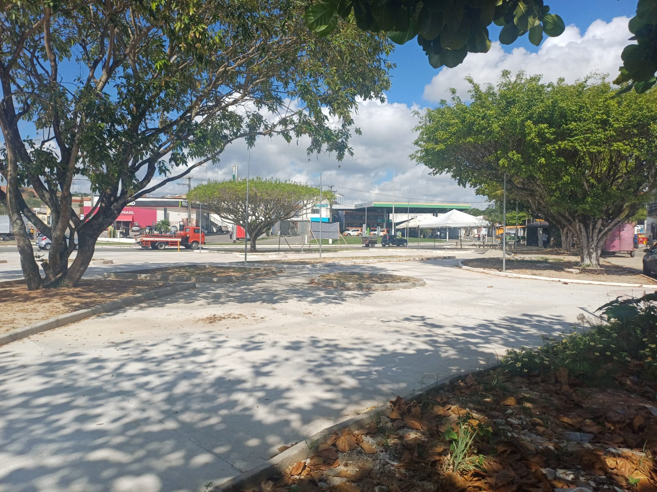 |  |  |  | 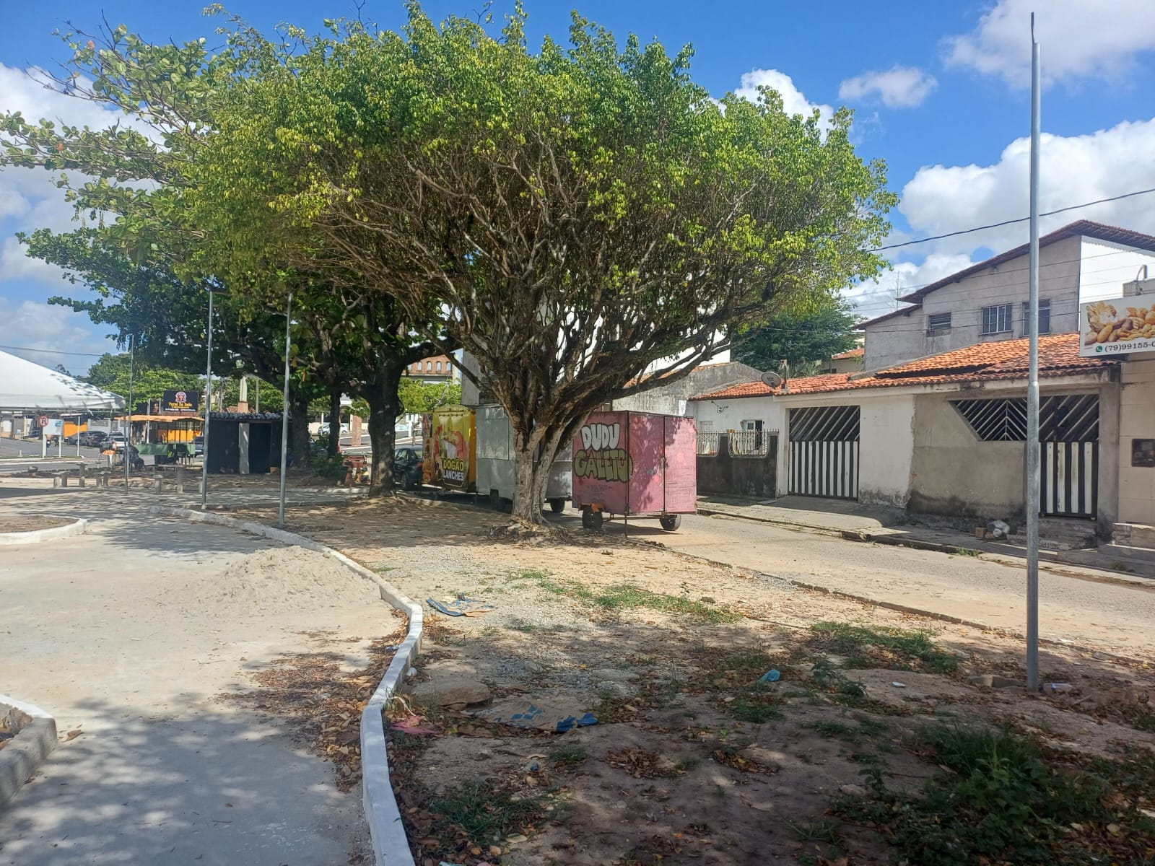
03.06.001.012 | Caixa de passagem em alvenaria de tijolos maciços esp. = 0,12m, dim. int. = 0,30 x 0,30 x 0,40m
03.07 | DIVERSOS
03.07.001 | Limpeza de ruas (varrição e remoção de entulhos)
03.07.002 | Mapa tátil em acrílico medindo 70 x 50cm, com suporte em chapa em ferro 1" e tubo de ferro galvanizado ø=4", pintados e placa em granito cinza andorinha
03.07.003 | Marco Inaugural Padrão PMSC

________________________________________________ Contratada |  |  | __________________________________________________ Fiscalização

RF 04
Contratada: | FELIPE & SOUZA CONSTRUÇÕES (Rua eng. Antonio Goncalves Soares n° 135 LUZIA ARACAJU-SE CNPJ : 38.015.219/0001-37)
Contratante: | PREFEITURA DE SÃO CRISTOVÃO
Objeto: | REVITALIZAÇÃO DA PRAÇA ALAMEDA DAS ARVORES DO BAIRRO EDUARDO GOMES
Contrato: | 040 /2025 | BM: | 04 | Período de medição: | 06/01/2026 a 28/02/26
Relatório Fotográfico
ITEM | DESCRIÇÃO DO ITEM
1 | SERVIÇOS GERAIS DO EMPREENDIMENTO
01.01 | ADMINISTRAÇÃO LOCAL
01.01.001 | Mestre de obras com encargos complementares
01.01.002 | Engenheiro civil de obra junior com encargos complementares
01.01.003 | Vigia diurno com encargos complementares
01.02 | MOBILIZAÇÃO/DESMOBILIZAÇÃO
01.02.001 | Transporte com caminhão carroceria 9t, em via urbana pavimentada, dmt até 30km (unidade: txkm). af_07/2020
01.03 | SERVIÇOS GERAIS
01.03.001 | Barracão para Obras de Médio Porte Reaproveitamento 2 vezes
01.03.002 | Tapume de proteção em tela de polietileno h=1,20 com bloco de concreto
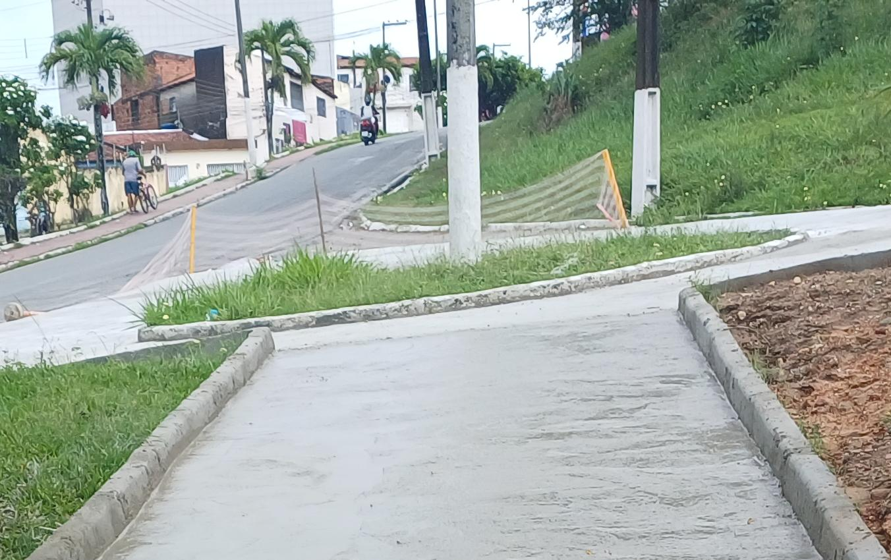 |  |  |  | 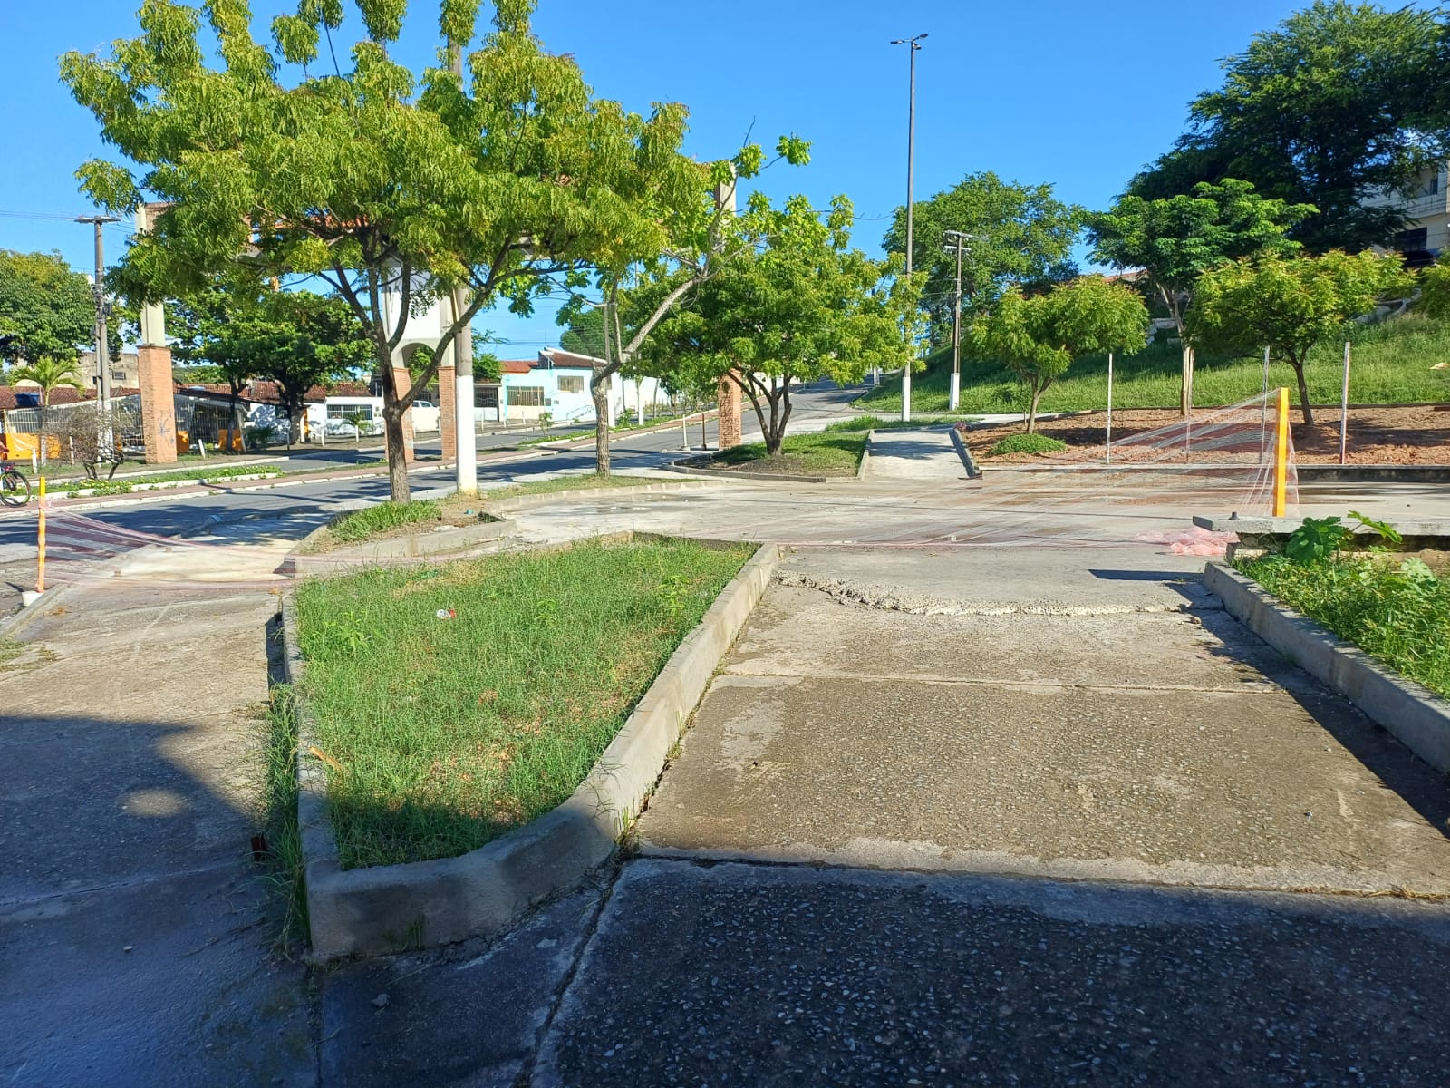
2 | PRAÇA ALAMEDA - SEÇÃO 01
02.01 | PAVIMENTAÇÃO
02.01.005 | Acabamento de superfície de piso de concreto com polimento mecânico com acabadora simples - Rev 02
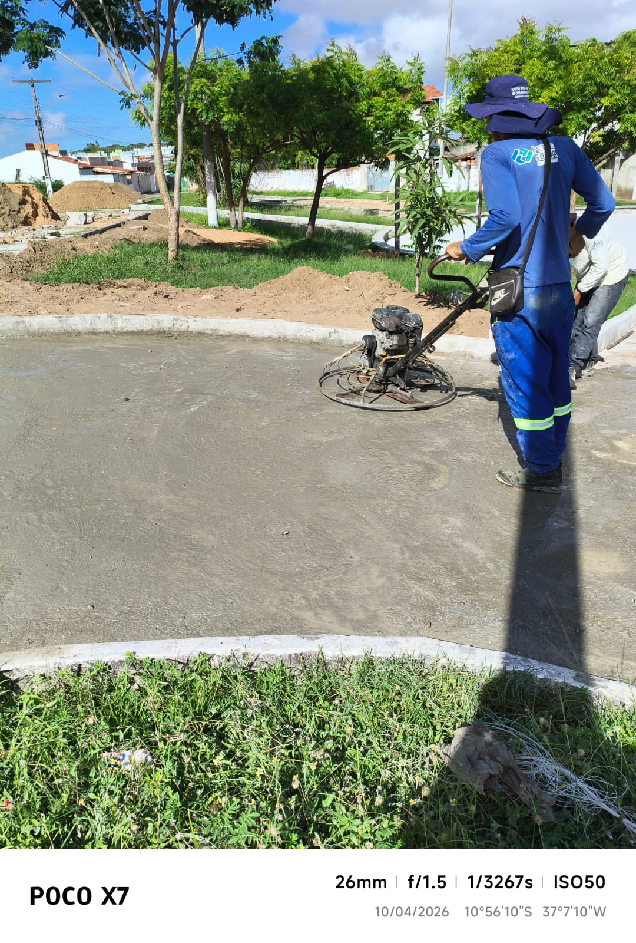
02.01.012 | Pintura de meio-fio com tinta branca a base de cal (caiação). af_05/2021
02.02 | PAISAGISMO
02.02.001 | Grama nativa capim de burro ou batatais, em placas, fornecimento e plantio
02.02.002 | Planta -ACEROLEIRA (malpighia emarginata), fornecimento e plantio
02.02.003 | Planta - Chuva de ouro (cassia ferruginea), fornecimento e plantio
02.02.004 | Planta -goiabeira (psidium guajava), fornecimento e plantio
02.02.005 | Planta - Ipê amarelo (tabebuia chrysotricha) h=1,00m, fornecimento e plantio
02.02.006 | Planta -ipe rosa (tabebuia impetiginosa), fornecimento e plantio
02.02.007 | Planta -ipe branco (tabebuia roseoalba), fornecimento e plantio, h=3,50m
02.02.008 | Planta - Ixora amarela (ixora coccinea yellow), fornecimento e plantio
02.02.009 | Planta - Agave azul (agave americana), fornecimento e plantio
02.03.001 | Balanço 3 lugares em aço industrial ou madeira, Sergipark ou similar
02.03.002 | Brinquedo - Escada de Cilindros
02.03.003 | Equipamento de ginástica - rotação diagonal duplo - galvanizado - Rev 01
02.03.004 | Brinquedo - Play Aventura, modelo M-205, da Lúdico Brinquedos Inteligentes ou similar - fornecimento e montagem
02.03.005 | Lixeira em fibra de vidro, com capacidade 20l cada, com tampa vai e vem
02.03.006 | Banco em madeira plastica 2,0m - ecologica
02.03.007 | LONGARINA EXISTENTE
02.03.007.001 | Chapisco aplicado em alvenarias e estruturas de concreto internas, com colher de pedreiro. argamassa traço 1:3 com preparo em betoneira 400l. af_10/2022
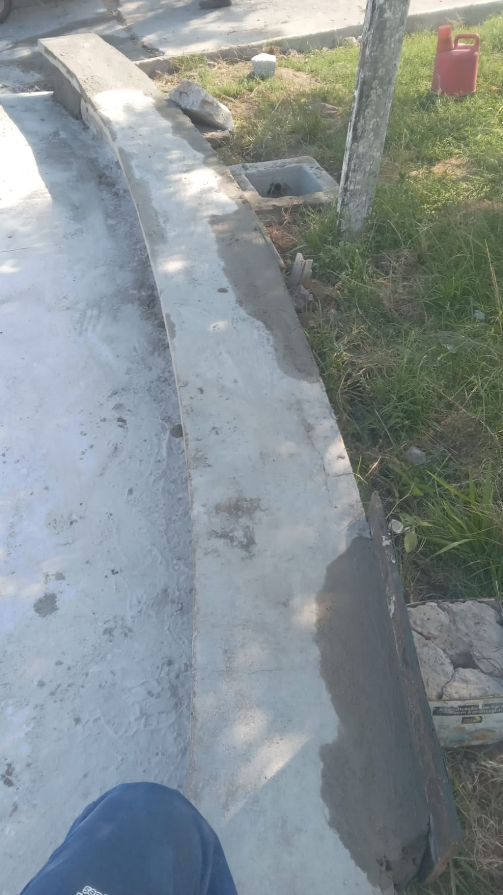 |  |  |  | 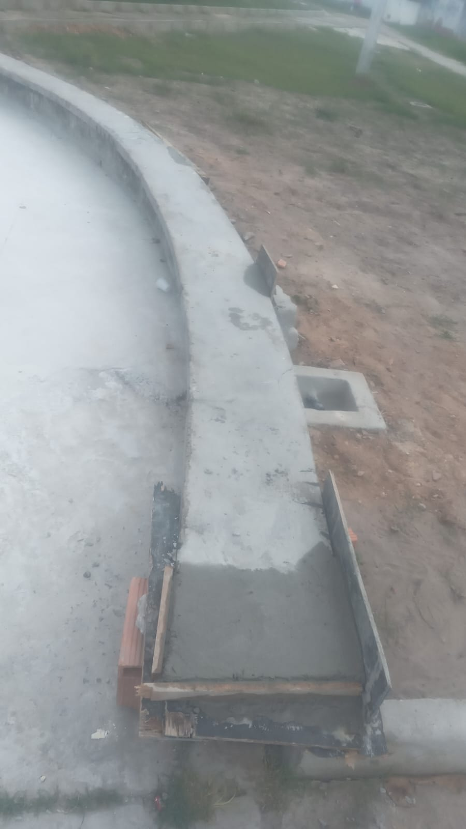
02.03.007.002 | Massa única, em argamassa traço 1:2:8, preparo mecânico, aplicada manualmente em paredes internas de ambientes com área entre 5m² e 10m², e = 10mm, com taliscas. af_03/2024
02.03.007.003 | Tampo pré-moldado em concreto para bancos
02.03.007.004 | Pintura p/ piso c/ aplicação de 2 demãos tinta novacor, cores cerâmica, concreto, verde ou azul - aplicação c/ rôlo - R1
02.04 | INSTALAÇÕES ELETRICAS
02.04.001 | SEÇÃO 01
02.04.001.001 | Entrada de energia elétrica bifásica demanda entre 0 e 10,1 kw - Rev 01
02.04.001.002 | Poste de concreto duplo T (DT) 9/150 - fornecimento e assentamento
02.04.001.003 | QDCL-6 - Quadro / Painel em chapa de aço com pintura eletrostática a pó poliester na cor cinza ral, grau de proteção IP 54, com disjuntores, barramentos e acessórios de montagem - 500x400x200mm
02.04.001.004 | Eletricista com encargos complementares
02.04.001.005 | Auxiliar de eletricista com encargos complementares
02.04.001.006 | Eletroduto em ferro galvanizado pesado sem costura 1" x 3m
02.04.001.007 | Luva de emenda para eletroduto, aço galvanizado, dn 25 mm (1"), aparente, instalada em teto - fornecimento e instalaçâo
02.04.001.008 | Abraçadeira em ferro Galvanizado DN 150mm
02.04.001.009 | Duto corrugado flexível em PEAD Ø = 1.1/4', tipo Kanalex ou similar, lançado diretamente no solo, exclusive escavação e reaterro
02.04.001.010 | Concreto simples fabricado na obra, fck=10 mpa, lançado e adensado
02.04.001.011 | Poste de aço galvanizado cônico contíno reto, diâmetro superior 60mm, diâmetro da base 115mm, altura total 5m, Conipost ref. Série 0005/classe 60 da Conipost ou similar
02.04.001.012 | Caixa de passagem em alvenaria de tijolos maciços esp. = 0,12m, dim. int. = 0,30 x 0,30 x 0,40m
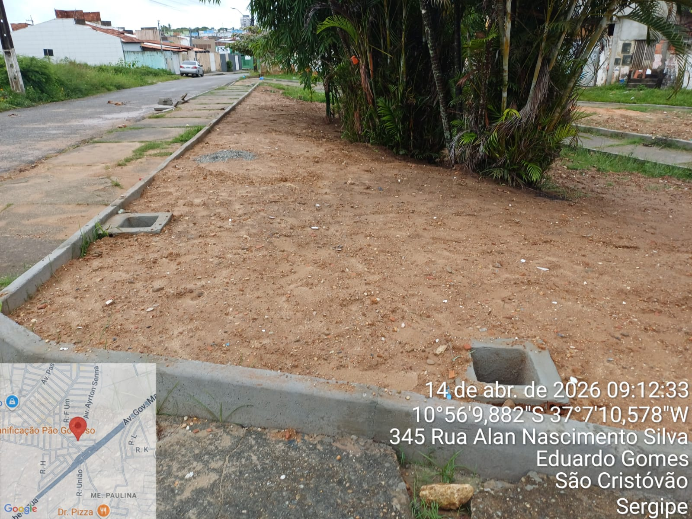
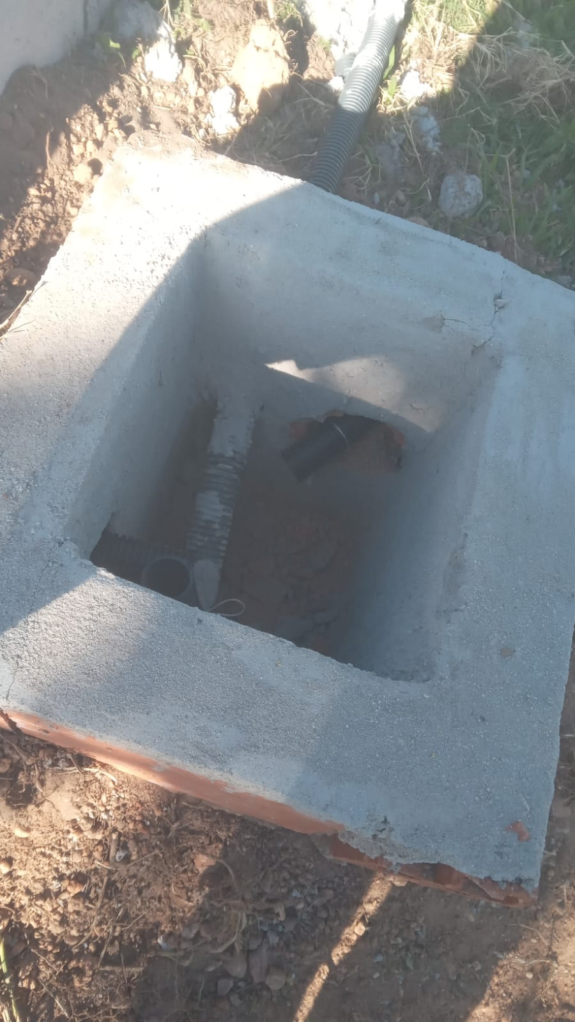 |  |  |  | 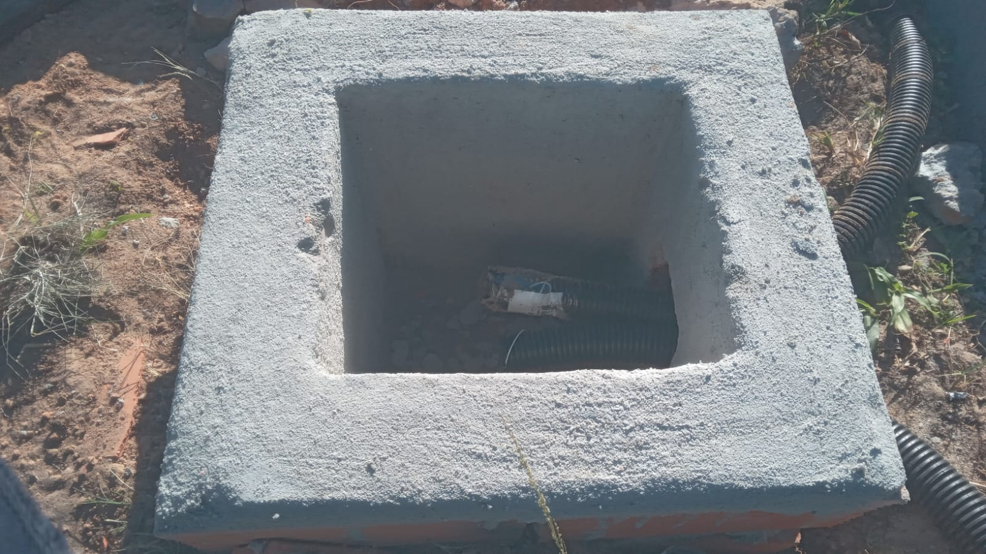
02.06 | DIVERSOS
02.06.001 | Limpeza de ruas (varrição e remoção de entulhos)
3 | PRAÇA ALAMEDA - SEÇÃO 02
03.01 | PAVIMENTAÇÃO -SEÇÃO 02
03.01.005 | Acabamento de superfície de piso de concreto com polimento mecânico com acabadora simples - Rev 02
03.02 | PAISAGISMO
03.02.001 | Grama nativa capim de burro ou batatais, em placas, fornecimento e plantio
03.02.002 | Planta - Ipê amarelo (tabebuia chrysotricha) h=1,00m, fornecimento e plantio
03.02.003 | Planta - Chuva de ouro (cassia ferruginea), fornecimento e plantio
03.02.004 | Planta -ipe branco (tabebuia roseoalba), fornecimento e plantio, h=3,50m
03.02.005 | Planta -ipe rosa (tabebuia impetiginosa), fornecimento e plantio
03.02.006 | Planta -goiabeira (psidium guajava), fornecimento e plantio
03.02.007 | Planta - Ixora amarela (ixora coccinea yellow), fornecimento e plantio
03.02.008 | Planta - Agave azul (agave americana), fornecimento e plantio
03.02.009 | Lastro de brita 1
03.02.010 | Lastro de brita 0
03.03 | ACESSIBILIDADE
03.03.001 | Placa de sinalização, dim.: 60 x 80 cm, - "Estacionamento Reservado - Deficiente/Idosos", incluso barrote para fixação - fornecimento e instalação
03.03.002 | Pintura de símbolos e textos com tinta acrílica, demarcação com fita adesiva e aplicação com rolo. af_05/2021
03.04 | MOBILIÁRIO URBANO
03.04.001 | Equipamento de ginástica - simulador de caminhada duplo - galvanizado - Rev 01
03.04.002 | Equipamento de ginástica - leg press duplo - galvanizado - Rev 01
03.04.003 | Equipamento de ginástica - rotação diagonal duplo - galvanizado - Rev 01
03.04.004 | Bicicletário em tubo de aço galvanizado diam=2.1/2", para 6 bicicletas, chumbadas no piso, incluso pintura de acabamento com 02 demãos
03.04.005 | Banco em madeira plastica 2,0m - ecologica
03.04.006 | Lixeira em fibra de vidro, com capacidade 20l cada, com tampa vai e vem
03.05 | MESA E BANCOS EM CONCRETO ARMADO (03 CONJUNTOS)
03.05.001 | Reaterro manual de valas, com placa vibratória. af_08/2023
03.05.002 | Escavação manual de vala com profundidade menor ou igual a 1,30 m. af_02/2021
03.05.003 | Acabamento superficial de concreto com lixamento e polimento
03.05.004 | Concreto Armado fck=30,0MPa, usinado, bombeado, adensado e lançado, para uso Geral, com formas planas em compensado resinado 12mm (05 usos)
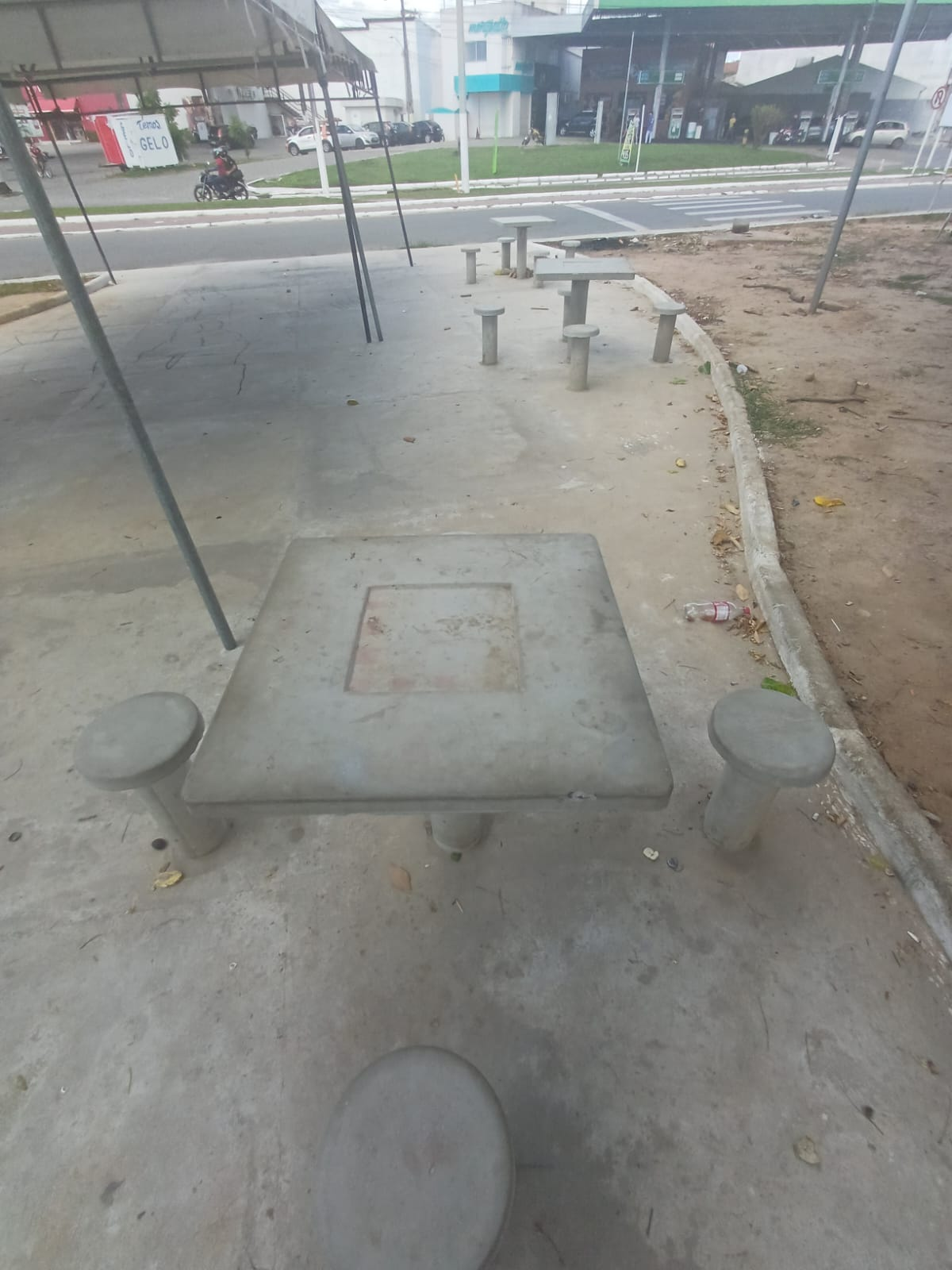 |  |  |  | 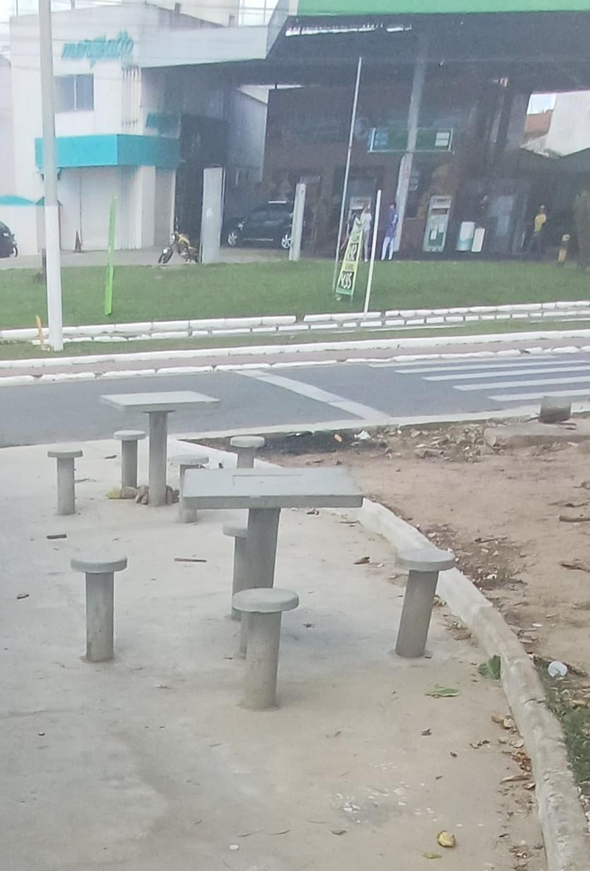
03.05.005 | Aplicação manual de tinta látex acrílica em parede externas de casas, duas demãos. af_03/2024
03.06 | INSTALAÇÕES ELETRICAS
03.06.001 | SEÇÃO 02
03.06.001.001 | Entrada de energia elétrica bifásica demanda entre 0 e 10,1 kw - Rev 01
03.06.001.002 | Poste de concreto duplo T (DT) 9/150 - fornecimento e assentamento
03.06.001.003 | QDCL-6 - Quadro / Painel em chapa de aço com pintura eletrostática a pó poliester na cor cinza ral, grau de proteção IP 54, com disjuntores, barramentos e acessórios de montagem - 500x400x200mm
03.06.001.004 | Eletricista industrial com encargos complementares
03.06.001.005 | Auxiliar de eletricista com encargos complementares
03.06.001.006 | Eletroduto em ferro galvanizado pesado sem costura 1" x 3m
03.06.001.007 | Luva de emenda para eletroduto, aço galvanizado, dn 25 mm (1"), aparente, instalada em teto - fornecimento e instalaçâo
03.06.001.008 | Abraçadeira em ferro Galvanizado DN 150mm
03.06.001.009 | Duto corrugado flexível em PEAD Ø = 1.1/4', tipo Kanalex ou similar, lançado diretamente no solo, exclusive escavação e reaterro
03.06.001.010 | Concreto simples fabricado na obra, fck=10 mpa, lançado e adensado
03.06.001.011 | Poste de aço galvanizado cônico contíno reto, diâmetro superior 60mm, diâmetro da base 115mm, altura total 5m, Conipost ref. Série 0005/classe 60 da Conipost ou similar

03.06.001.012 | Caixa de passagem em alvenaria de tijolos maciços esp. = 0,12m, dim. int. = 0,30 x 0,30 x 0,40m
03.07 | DIVERSOS
03.07.001 | Limpeza de ruas (varrição e remoção de entulhos)
03.07.002 | Mapa tátil em acrílico medindo 70 x 50cm, com suporte em chapa em ferro 1" e tubo de ferro galvanizado ø=4", pintados e placa em granito cinza andorinha
03.07.003 | Marco Inaugural Padrão PMSC

___________________________________________ Contratada |  |  | __________________________________________________ Fiscalização

RF 05
Contratada: | FELIPE & SOUZA CONSTRUÇÕES (Rua eng. Antonio Goncalves Soares n° 135 LUZIA ARACAJU-SE CNPJ : 38.015.219/0001-37)
Contratante: | PREFEITURA DE SÃO CRISTOVÃO
Objeto: | REVITALIZAÇÃO DA PRAÇA ALAMEDA DAS ARVORES DO BAIRRO EDUARDO GOMES
Contrato: | 040 /2025 | BM: | 05 | Período de medição: | 01/03/2026 a 31/03/2026
Relatório Fotográfico
ITEM | DESCRIÇÃO DO ITEM
1 | SERVIÇOS GERAIS DO EMPREENDIMENTO
01.01 | ADMINISTRAÇÃO LOCAL
01.01.001 | Mestre de obras com encargos complementares
01.01.002 | Engenheiro civil de obra junior com encargos complementares
01.01.003 | Vigia diurno com encargos complementares
01.02 | MOBILIZAÇÃO/DESMOBILIZAÇÃO
01.02.001 | Transporte com caminhão carroceria 9t, em via urbana pavimentada, dmt até 30km (unidade: txkm). af_07/2020
01.03 | SERVIÇOS GERAIS
01.03.001 | Barracão para Obras de Médio Porte Reaproveitamento 2 vezes
01.03.002 | Tapume de proteção em tela de polietileno h=1,20 com bloco de concreto
2 | PRAÇA ALAMEDA - SEÇÃO 01
02.01 | PAVIMENTAÇÃO
02.01.005 | Acabamento de superfície de piso de concreto com polimento mecânico com acabadora simples - Rev 02
02.01.012 | Pintura de meio-fio com tinta branca a base de cal (caiação). af_05/2021
02.02 | PAISAGISMO
02.02.001 | Grama nativa capim de burro ou batatais, em placas, fornecimento e plantio
02.02.002 | Planta -ACEROLEIRA (malpighia emarginata), fornecimento e plantio
02.02.003 | Planta - Chuva de ouro (cassia ferruginea), fornecimento e plantio
02.02.004 | Planta -goiabeira (psidium guajava), fornecimento e plantio
02.02.005 | Planta - Ipê amarelo (tabebuia chrysotricha) h=1,00m, fornecimento e plantio
02.02.006 | Planta -ipe rosa (tabebuia impetiginosa), fornecimento e plantio
02.02.007 | Planta -ipe branco (tabebuia roseoalba), fornecimento e plantio, h=3,50m
02.02.008 | Planta - Ixora amarela (ixora coccinea yellow), fornecimento e plantio
02.02.009 | Planta - Agave azul (agave americana), fornecimento e plantio
02.03.001 | Balanço 3 lugares em aço industrial ou madeira, Sergipark ou similar
02.03.002 | Brinquedo - Escada de Cilindros
02.03.003 | Equipamento de ginástica - rotação diagonal duplo - galvanizado - Rev 01
02.03.004 | Brinquedo - Play Aventura, modelo M-205, da Lúdico Brinquedos Inteligentes ou similar - fornecimento e montagem
02.03.005 | Lixeira em fibra de vidro, com capacidade 20l cada, com tampa vai e vem
02.03.006 | Banco em madeira plastica 2,0m - ecologica
02.03.007 | LONGARINA EXISTENTE
02.03.007.001 | Chapisco aplicado em alvenarias e estruturas de concreto internas, com colher de pedreiro. argamassa traço 1:3 com preparo em betoneira 400l. af_10/2022
02.03.007.002 | Massa única, em argamassa traço 1:2:8, preparo mecânico, aplicada manualmente em paredes internas de ambientes com área entre 5m² e 10m², e = 10mm, com taliscas. af_03/2024
02.03.007.003 | Tampo pré-moldado em concreto para bancos
02.03.007.004 | Pintura p/ piso c/ aplicação de 2 demãos tinta novacor, cores cerâmica, concreto, verde ou azul - aplicação c/ rôlo - R1
02.04 | INSTALAÇÕES ELETRICAS
02.04.001 | SEÇÃO 01
02.04.001.001 | Entrada de energia elétrica bifásica demanda entre 0 e 10,1 kw - Rev 01
02.04.001.002 | Poste de concreto duplo T (DT) 9/150 - fornecimento e assentamento
02.04.001.003 | QDCL-6 - Quadro / Painel em chapa de aço com pintura eletrostática a pó poliester na cor cinza ral, grau de proteção IP 54, com disjuntores, barramentos e acessórios de montagem - 500x400x200mm
02.04.001.004 | Eletricista com encargos complementares
02.04.001.005 | Auxiliar de eletricista com encargos complementares
02.04.001.006 | Eletroduto em ferro galvanizado pesado sem costura 1" x 3m
02.04.001.007 | Luva de emenda para eletroduto, aço galvanizado, dn 25 mm (1"), aparente, instalada em teto - fornecimento e instalaçâo
02.04.001.008 | Abraçadeira em ferro Galvanizado DN 150mm
02.04.001.009 | Duto corrugado flexível em PEAD Ø = 1.1/4', tipo Kanalex ou similar, lançado diretamente no solo, exclusive escavação e reaterro
02.04.001.010 | Concreto simples fabricado na obra, fck=10 mpa, lançado e adensado
02.04.001.011 | Poste de aço galvanizado cônico contíno reto, diâmetro superior 60mm, diâmetro da base 115mm, altura total 5m, Conipost ref. Série 0005/classe 60 da Conipost ou similar
02.04.001.012 | Caixa de passagem em alvenaria de tijolos maciços esp. = 0,12m, dim. int. = 0,30 x 0,30 x 0,40m
02.06 | DIVERSOS
02.06.001 | Limpeza de ruas (varrição e remoção de entulhos)
3 | PRAÇA ALAMEDA - SEÇÃO 02
03.01 | PAVIMENTAÇÃO -SEÇÃO 02
03.01.005 | Acabamento de superfície de piso de concreto com polimento mecânico com acabadora simples - Rev 02
03.02 | PAISAGISMO
03.02.001 | Grama nativa capim de burro ou batatais, em placas, fornecimento e plantio
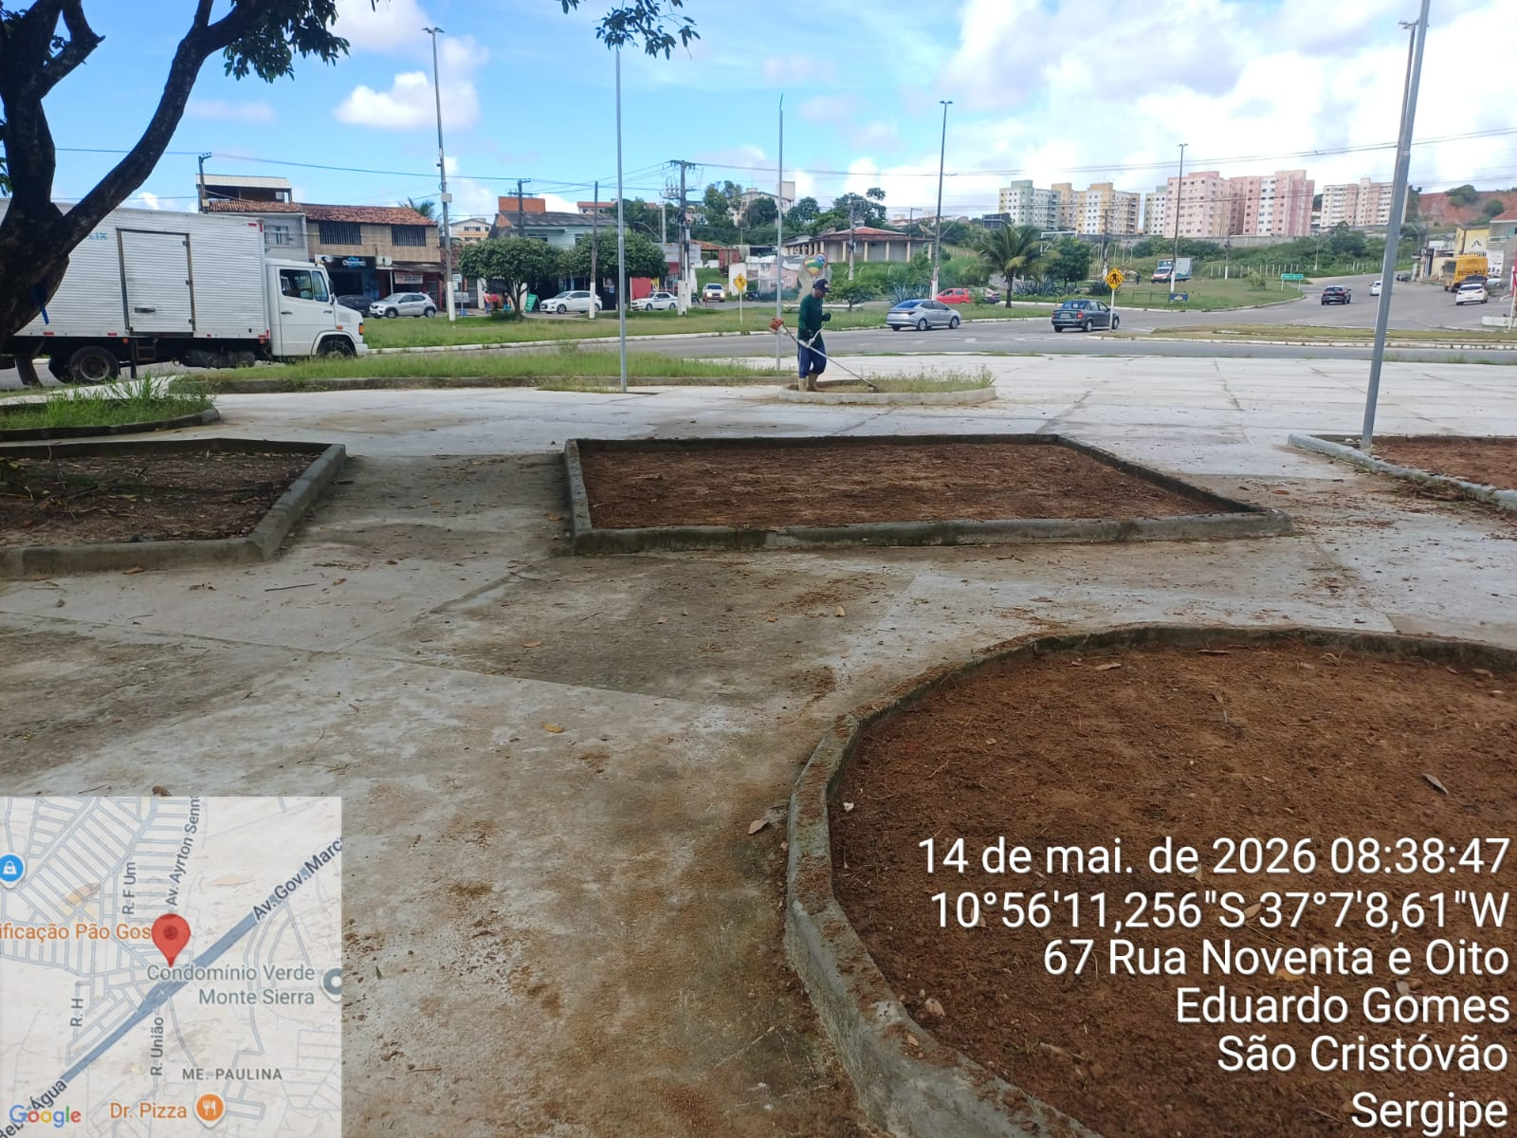 Regularização e aterro para plantio da grama |  |  |  | Regularização e aterro para plantio da grama
03.02.002 | Planta - Ipê amarelo (tabebuia chrysotricha) h=1,00m, fornecimento e plantio
03.02.003 | Planta - Chuva de ouro (cassia ferruginea), fornecimento e plantio
03.02.004 | Planta -ipe branco (tabebuia roseoalba), fornecimento e plantio, h=3,50m
03.02.005 | Planta -ipe rosa (tabebuia impetiginosa), fornecimento e plantio
03.02.006 | Planta -goiabeira (psidium guajava), fornecimento e plantio
03.02.007 | Planta - Ixora amarela (ixora coccinea yellow), fornecimento e plantio
03.02.008 | Planta - Agave azul (agave americana), fornecimento e plantio
03.02.009 | Lastro de brita 1
03.02.010 | Lastro de brita 0
03.03 | ACESSIBILIDADE
03.03.001 | Placa de sinalização, dim.: 60 x 80 cm, - "Estacionamento Reservado - Deficiente/Idosos", incluso barrote para fixação - fornecimento e instalação
03.03.002 | Pintura de símbolos e textos com tinta acrílica, demarcação com fita adesiva e aplicação com rolo. af_05/2021
03.04 | MOBILIÁRIO URBANO
03.04.001 | Equipamento de ginástica - simulador de caminhada duplo - galvanizado - Rev 01
03.04.002 | Equipamento de ginástica - leg press duplo - galvanizado - Rev 01
03.04.003 | Equipamento de ginástica - rotação diagonal duplo - galvanizado - Rev 01
03.04.004 | Bicicletário em tubo de aço galvanizado diam=2.1/2", para 6 bicicletas, chumbadas no piso, incluso pintura de acabamento com 02 demãos
03.04.005 | Banco em madeira plastica 2,0m - ecologica
03.04.006 | Lixeira em fibra de vidro, com capacidade 20l cada, com tampa vai e vem
03.05 | MESA E BANCOS EM CONCRETO ARMADO (03 CONJUNTOS)
03.05.001 | Reaterro manual de valas, com placa vibratória. af_08/2023
03.05.002 | Escavação manual de vala com profundidade menor ou igual a 1,30 m. af_02/2021
03.05.003 | Acabamento superficial de concreto com lixamento e polimento
03.05.004 | Concreto Armado fck=30,0MPa, usinado, bombeado, adensado e lançado, para uso Geral, com formas planas em compensado resinado 12mm (05 usos)
03.05.005 | Aplicação manual de tinta látex acrílica em parede externas de casas, duas demãos. af_03/2024
03.06 | INSTALAÇÕES ELETRICAS
03.06.001 | SEÇÃO 02
03.06.001.001 | Entrada de energia elétrica bifásica demanda entre 0 e 10,1 kw - Rev 01
03.06.001.002 | Poste de concreto duplo T (DT) 9/150 - fornecimento e assentamento
03.06.001.003 | QDCL-6 - Quadro / Painel em chapa de aço com pintura eletrostática a pó poliester na cor cinza ral, grau de proteção IP 54, com disjuntores, barramentos e acessórios de montagem - 500x400x200mm
03.06.001.004 | Eletricista industrial com encargos complementares
03.06.001.005 | Auxiliar de eletricista com encargos complementares
03.06.001.006 | Eletroduto em ferro galvanizado pesado sem costura 1" x 3m
03.06.001.007 | Luva de emenda para eletroduto, aço galvanizado, dn 25 mm (1"), aparente, instalada em teto - fornecimento e instalaçâo
03.06.001.008 | Abraçadeira em ferro Galvanizado DN 150mm
03.06.001.009 | Duto corrugado flexível em PEAD Ø = 1.1/4', tipo Kanalex ou similar, lançado diretamente no solo, exclusive escavação e reaterro
03.06.001.010 | Concreto simples fabricado na obra, fck=10 mpa, lançado e adensado
03.06.001.011 | Poste de aço galvanizado cônico contíno reto, diâmetro superior 60mm, diâmetro da base 115mm, altura total 5m, Conipost ref. Série 0005/classe 60 da Conipost ou similar

03.06.001.012 | Caixa de passagem em alvenaria de tijolos maciços esp. = 0,12m, dim. int. = 0,30 x 0,30 x 0,40m
03.07 | DIVERSOS
03.07.001 | Limpeza de ruas (varrição e remoção de entulhos)
03.07.002 | Mapa tátil em acrílico medindo 70 x 50cm, com suporte em chapa em ferro 1" e tubo de ferro galvanizado ø=4", pintados e placa em granito cinza andorinha
03.07.003 | Marco Inaugural Padrão PMSC
___________________________________________ Contratada |  |  |  | __________________________________________________ Fiscalização

